PTEE
PROGRAMA DE TRANSPARENCIA Y ÉTICA EMPRESARIAL PARA LA ESE HOSPITAL MANUEL URIBE ANGEL VIGENCIA 2025

01
Mecanismos para la transparencia y acceso a la información pública
Inciativas Adicionales
02
Mecanismos para la participación ciudadana y rendición de cuentas
08
Mecanismos Para la gestión de Riesgos de Corrupción y Medidas de Debida Diligencia

07
Mecanismos Para la promoción de la Integridad y la ética pública
03
Mecanismos Para Mejorar la Atención y Servicio a la Ciudadanía

PTEE HMUA

04
Mecanismos Para la Racionalización de Trámites
06
Mecanismos Para la Participación e Innovación en la Gestión Pública

05
Mecanismos Para la Publicación de Información de Datos Abiertos

Para ver cada componente y los mecanismos del Progrma de Transparencia y ética empresal, dar clic sobre cada botón.

Componentes
PROGRAMA DE TRANSPARENCIA Y ÉTICA EMPRESARIAL 2025 ESE HOSPITAL MANUEL URIBE ANGEL |  |  |  |  |  |  |  | SEGUMIENTO PRIMER SEMESTRE 2025

Componente 1: Mecanismos Para la Transparencia y Acceso a la Información Pública |  |  |  |  |  | Meses de reporte de Avance |  | Componente 1: Mecanismos Para la Transparencia y Acceso a la Información Pública

Subcomponente | Actividades |  | Entregable | Responsable | Cantidad | Fecha Inicio | Fecha Fin | Observaciones | Cumplimiento | Evidencia
Monitoreo de acceso a la información pública | 1.1 | Revisión y actualización de los criterios establecidos en el Índice de Transparencia y Acceso a la Información (ITA) por parte de los responsables de la herramienta de autodiagnóstico, con el fin de evaluar el grado de cumplimiento normativo. Esta actualización debe incluir documentos actualizados, el Índice de Información Clasificada y Reservada, el esquema de publicación y el registro de activos de información - RAI. | Matriz Excel Indice de Transaparecia y Acceso a la información - ITA con el autodiagnóstico actualizado y reportado a la Procuraduria | Submesa de Gobierno Digital (Control Interno, Planeación, Comunicaciones y otros procesos relacionados) | 1 | 02/01/2025 | 30/08/2025 | La fecha para la presentación del ITA esta habilitada desde el 1 hasta el 29 de agosto de 2025, por lo que se hará seguimiento al cumplimiento de esta actividad durante el segundo semestre de la vigencia. | N/A | https://hospitalmanueluribeangel-my.sharepoint.com/:b:/g/personal/dherrera_hospitalmua_gov_co/ERM9vPKBoCtFh4jiolPprMwBPMa-R25qtp2rw3s7AYub-A?e=ehUKGS
Monitoreo de acceso a la información pública / Transparecia Activa |  |  | Portal web con requerimientos ITA actualizado. | Submesa de Gobierno Digital (Control Interno, Planeación, Comunicaciones y otros procesos relacionados) | 1 | 02/01/2025 | 30/08/2025 | El portal Web de la ESE, esta establecido y parametrizado para que cumple con los criterios definidos por el ITA, sin embargo, se audita completamente estos requerimiento en el momento de la presentación del la matriz ITA con fecha para la presentación habilitada desde el 1 hasta el 29 de agosto de 2025. https://www.hospitalmua.gov.co/Paginas/default.aspx | N/A
Monitoreo de acceso a la información pública |  |  | Esquema de publicaciones incorporando de la página web según lineamientos Ley 1712 de 2014 y Resolución 1519 de 2020 | Submesa de Gobierno Digital (Control Interno, Planeación, Comunicaciones y otros procesos relacionados) | 2 | 02/01/2025 | 30/08/2025 | Se cuenta con el esquema de publicación disponible en la pagina web de la ESE Durante la vigencia 2025 se cuenta con la versión 14 modificada el 31 de marzo de 2025 y la versión 15 modificada al 30 de junio de 2025, se ha realizado al menos 2 actualizaciones trimestrales, cumpliendo con la cantidad indicada | 100% | https://www.hospitalmua.gov.co/TransparenciaAccesoInformacion/MenuTransparencia/Esquema_Publicacion_De_La_Entidad_2025v14.xlsx https://www.hospitalmua.gov.co/TransparenciaAccesoInformacion/MenuTransparencia/Esquema_Publicacion_De_La_Entidad_2025v15.xlsx
Monitoreo de acceso a la información pública / Transparecia Activa | 1.2 | Actualizar permanentemente la información del menú transparencia de acuerdo a la Resolución 1519 de 2020 (Anexo 2. Servicio al ciudadano y menú participa, Anexo 4. Datos abiertos) | Portal web con requerimientos ITA actualizado. | Gestión Mercadeo y Ventas, Comunicaciones y Atención al Usuario | 2 | 02/01/2025 | 31/12/2025 | Acorde con directiva 009 fechada del 3 de julio de 2025 por parte de la Procuraduria General de la Nación, se tendrá abierto la plataforma ITA para reporte de autoevaluación y cargue de evidencias entre el 1 y el 29 de agosto de 2025 | N/A
Monitoreo de acceso a la información pública / Transparecia Activa | 1.3 | Crear y/o actualizar los micrositios de la entidad a través de contenidos informativos para facilitar la interacción de la información de caracter público a cargo del hospital con nuestros grupos de valor, incluyendo lineamientos mínimos en temas de accesibilidad y usabilidad.(Resolución 1519 de 2021, anexo 1 Accesibilidad web y en cumplimiento de la NTC 5854) | Portal web con requerimientos ITA actualizado. | Oficina Gestión de la Información, oficina de comunicaciones y todos los procesos involucrados con publicaciones | 1 | 02/01/2025 | 31/12/2025 | Acorde con directiva 009 fechada del 3 de julio de 2025 por parte de la Procuraduria General de la Nación, se tendrá abierto la plataforma ITA para reporte de autoevaluación y cargue de evidencias entre el 1 y el 29 de agosto de 2025 | N/A
Transparecia Activa | 1.4 | Actualizar el "Certificado de Accesibilidad Web con el proveedor 1Cero1 y en publicarlo en el espacio de Transparencia y Acceso a la Información. | Certificado de Accesibilidad Web actualizado y publicado | Sistemas de Información | 1 | 02/01/2025 | 30/08/2025 | No aplica para el primer semenstre evaluado, Acorde con directiva 009 fechada del 3 de julio de 2025 por parte de la Procuraduria General de la Nación, se tendrá abierto la plataforma ITA para reporte de autoevaluación y cargue de evidencias entre el 1 y el 29 de agosto de 2025 Se convocó a Submesa de Gobierno Digital para el día Jueves 17 de julio de 2025 | N/A
Transparecia Activa | 1.5 | Divulgaciones interactivas de la Ley 1712 de 2014, a través de los canales de comunicación internos y externos de la Entidad para los servidores p´publicos y diferentesw grupos de interés | Piezas grtáficas, banner, o carteleras interactivas de la Ley 1712 de 2014 publicadas y socializadas | Submesa de Gobierno Digital (Control Interno, Planeación, Comunicaciones y otros procesos relacionados) | 1 | 02/01/2025 | 31/12/2025 | No se ha realizado, se ejecutará finalizando el mes de agosto-septiembre, una vez que haya realizado la publicación de la autoevaluación de la matriz ITA vigencia 2025 | N/A
Criterio diferencial de accesibilidad | 1.6 | Desarrollar e implementar almenos dos piezas gráficas de comunicaciones sobre los protocolos de atención a la ciudadanía con un enfoque diferencial | Piiezas publicadas a través de la Página Web | Gestión Mercadeo y Ventas, Comunicaciones y Atención al Usuario | 2 | 02/01/2025 | 31/12/2025 | Se cuenta con evidencia en página web de los deberes y derechos con enfoque diferencial, respecto a los derechos de la mujer (publicación de marzo), derechos de víctimas de violencia de genero y violencia sexual (abril), derechos de la mujer gestante {mayo), derechos del adulto mayor (junio), derechos sexuales y reproductivos (junio) Adicionalmente y aunque no fue publicado en web, se cuenta con la divulgación por correo electrónico de los resultados de la encuesta de deberes y derechos realizada en e primer semestre de 2025 con una aprobación del 86,05% y que fue respondida por 401 funcionarios (13,95% con 65 funcionarios lo reprobaron) y además la Oficina de Atención al Usuario ese puso a disposición y entrego material de apoyo a los líderes administrativos y asistenciales de los procesos para capacitación adicional o en caso que deseen profundizar en el tema y aumentar la socialización para la población Se publican a través de diferentes medio de comunicación como resdes sociales y con corte a junio de 2025, 12 piezas con enfoque difrencial. | 100% | 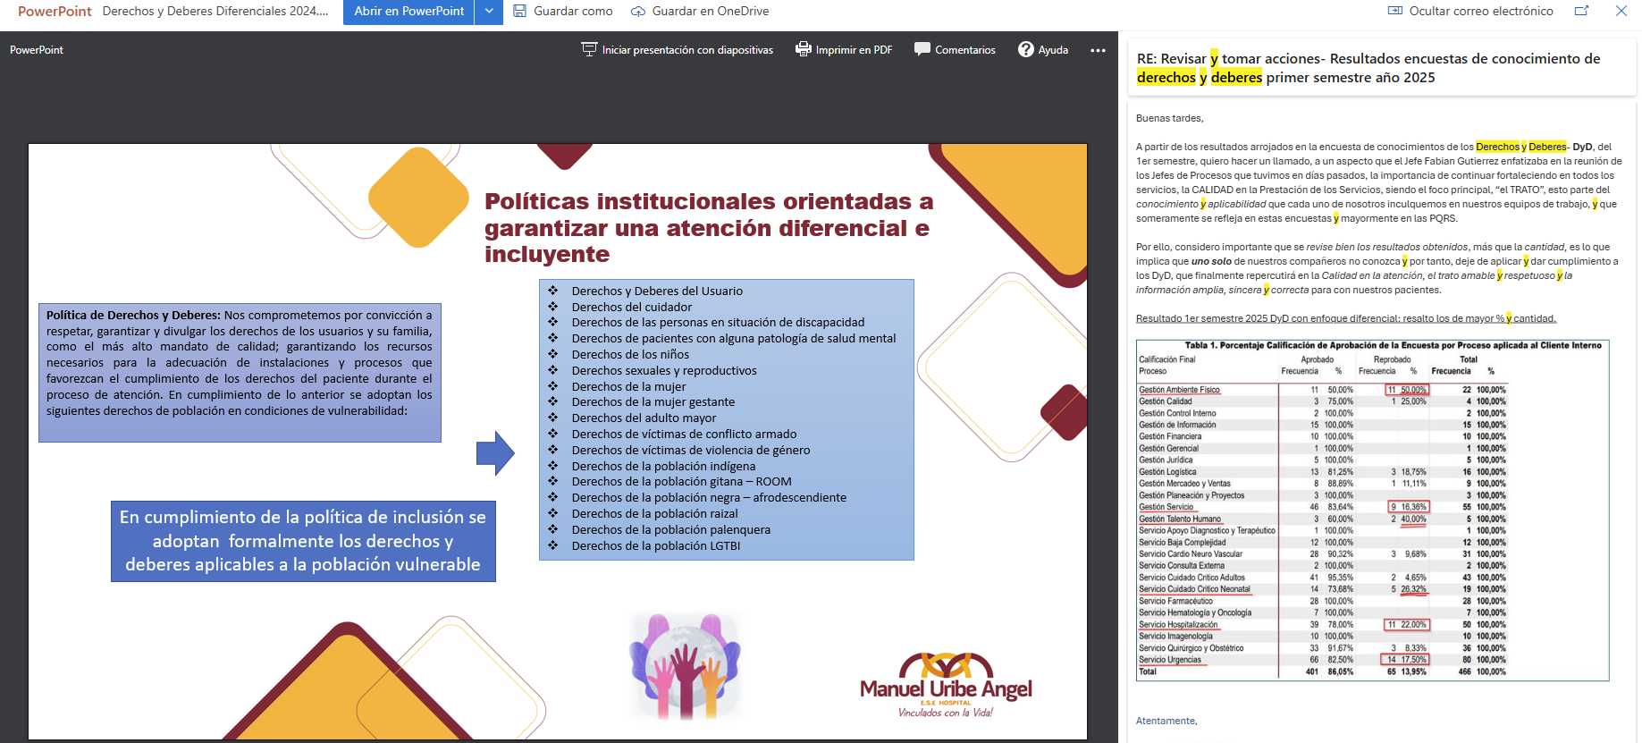 https://www.hospitalmua.gov.co/Atencionserviciosciudadania/Paginas/Derechos-y-deberes.aspx https://hospitalmanueluribeangel-my.sharepoint.com/:f:/g/personal/dherrera_hospitalmua_gov_co/ElFzFhxl4R5PsnETOKIbWWUBGX1rgqhpREQSzBNtkqJVsw?e=4cxEKw
Transparencia Pasiva | 1.7 | Generar encuesta sobre transparencia y acceso a la información disponible en la página web de la ESE con la ciudadania y otros grupos de interes. | Informe con el analisis de los resultados de la encuenta | Gestión Mercadeo y Ventas, Comunicaciones y Atención al Usuario | 1 | 02/01/2025 | 31/12/2025 | No aplica para el primer semenstre evaluado, Acorde con directiva 009 fechada del 3 de julio de 2025 por parte de la Procuraduria General de la Nación, se tendrá abierto la plataforma ITA para reporte de autoevaluación y cargue de evidencias entre el 1 y el 29 de agosto de 2025 Se convocó a Submesa de Gobierno Digital para el día Jueves 17 de julio de 2025 Posterior a la publicación de la información ITA se realizará la encuesta | N/A
Transparencia Pasiva | 1.8 | Realizar actualización y reporte de Gestión contractual en página web. | Información actualizada y oportuna en el menu de transaparecia y acceso a la información especificamente en el item de Contratación. | Gestión Jurídica | 1 | 02/01/2025 | 31/12/2025 | Se valida evidencia de la publicación de la información contractual en el menu de "Contratación", donde se evidencia la publicación en SECOP II, de los procesos de contratación, con sus respectivas descripciones, fase actual, fecha de publicación, cuantía y estado, esta se encuentra disponible para consulta y actualizada a junio de 2025. Se valida el segumiento de la ejecución de contratos con corte al 30 de abril de 2025, publicado en la pagina web, se evidencia un total de 267, contratos de los cuales se tiene un ejecución del 32% con un total pagado que asciende a $4,623,447.905 | 100% | 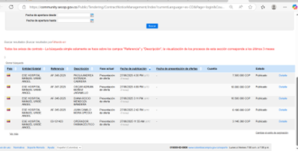 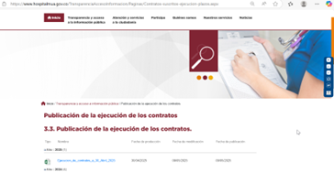 Publicación en SECOP II: https://community.secop.gov.co/Public/Tendering/ContractNoticeManagement/Index?currentLanguage=es-CO&Page=login&Country=CO&SkinName=CCE%E2%80%8B Evidencia de segumiento de la ejecución de contratos con corte al 30 de abril de 2025: https://www.hospitalmua.gov.co/TransparenciaAccesoInformacion/MenuTransparencia/Ejecucion_de_contratos_a_30_Abril_2025.xlsx
Transparencia Pasiva | 1.9 | Realizar seguimiento a la publicación actualizada del Plan anual de Adquisiciones en la pagina web institucional de la ESE y en SECOP conforme a la Ley 1150 de 2007 y el Decreto Único Reglamentario 1082 de 2015. | Plan anual publicado y actualizado para la vigencia | Gestión Logistica y Comunicaciones | 1 | 02/01/2025 | 31/12/2025 | Se valida aprobación y publicación de forma oportuna en la pagina web de la ESE, el 31 de enero de 2025, una segunda publicación V2 EL 27 de marzo de 2025. El Plan Anual de Adquisiciones para la vigencia evaluada cumpliendo al 100%. Quedando pendiente resalizar el seguimiento para el primer semestre, para evaluación en el segundo semestre. | 100% | 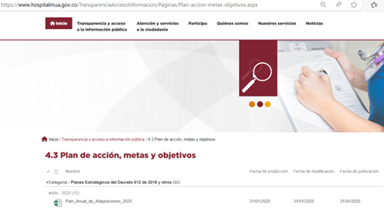 Evidencia disponible en la pagina web: https://www.hospitalmua.gov.co/TransparenciaAccesoInformacion/MenuTransparencia/Plan_Anual_de_Adquisiciones_2025.xlsx V2: https://www.hospitalmua.gov.co/TransparenciaAccesoInformacion/MenuTransparencia/Plan_Anual_de_Adquisiciones_2025_V2.xlsx
Transparencia Pasiva | 1.10 | Publicación de informes de PQRSDF en página web | Informe de PQRSDF publicado | Gestión de atención al usuario y Oficina de Control Interno | 4 | 02/01/2025 | 31/12/2025 | Se cumple al 100% con la publicación del Informe de PQRSD – Primer Trimestre y primer semestre de 2025 Durante el primer trimestre de 2025 se registraron 521 manifestaciones, distribuidas así: 39,16% peticiones, 24,38% quejas y 35,33% felicitaciones. Aunque el total de manifestaciones disminuyó frente al mismo periodo de 2024, se evidenció un incremento en peticiones y quejas, asociado principalmente a la alta demanda en algunas especialidades, el crecimiento de convenios con nuevas EPS y el aumento de autorizaciones de aseguradoras, muchas de ellas remitidas a otras instituciones. La ESE, a través de la Oficina de Atención al Usuario, el aplicativo Telemed y otros canales, respondió al 100% de las solicitudes dentro de los tiempos normativos, con un tiempo promedio de respuesta inferior a tres días. Excluyendo felicitaciones y sugerencias, se registraron 335 manifestaciones, de las cuales solo 3 (0,89%) estuvieron relacionadas con presuntas vulneraciones de derechos por parte de funcionarios. Estos casos fueron gestionados oportunamente y se les hizo seguimiento a través del Comité de Ética Hospitalaria. En cuanto a la percepción del servicio, se mantuvo un alto índice de satisfacción global, con un promedio del 94,85%, según 688 encuestas aplicadas. Aunque se evidenció una leve disminución del 1,9% frente a 2024, este resultado se atribuye al aumento en el número de encuestas realizadas, lo que permitió una muestra más representativa y evidencia una percepción favorable hacia la atención brindada. Al comparar el primer semestre de 2025 con el mismo periodo de 2024, se observa una reducción general en las manifestaciones, pasando de 1.430 en 2024 a 1.004 en 2025. La mayor disminución se presentó en felicitaciones (-59,6%), seguida de las sugerencias (-53%) y los reclamos (-20%). Sin embargo, se evidenció un incremento del 47% en las quejas, con 87 casos más que en 2024, situación atribuida a la coyuntura del sector salud que, al no ser ajena a la institución, ha ge | 50% | 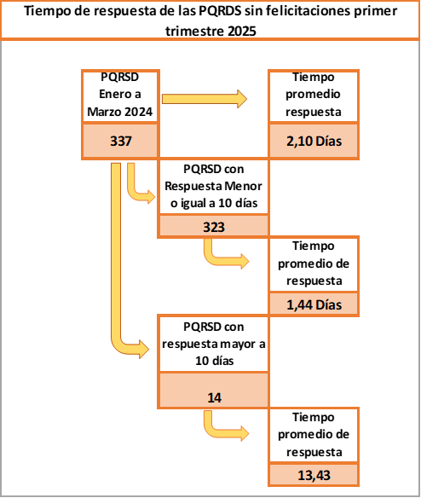 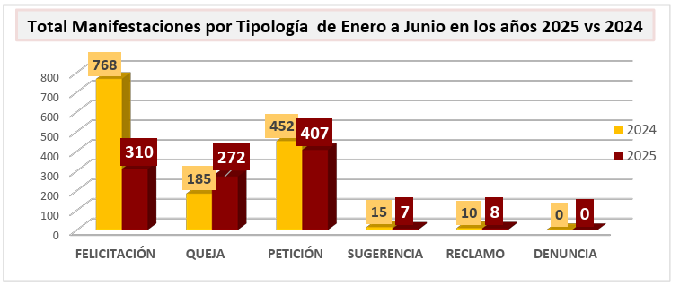 Informe de PQRS, primer trimestre de 2025 evidencia disponible: https://www.hospitalmua.gov.co/Atencionserviciosciudadania/ServiciosCiudadana/Informe_Peticiones_Quejas_y_Reclamos_Primer_Trimestre_2025.docx Informe de PQRS, primer semestre de 2025 evidencia disponible: https://www.hospitalmua.gov.co/TransparenciaAccesoInformacion/MenuTransparencia/Informe_Peticiones_Quejas_y_Reclamos_Primer_semestre_2025.pdf
Transparencia focalizada | 1.11 | Elaborar y publicar el informe de Ley de Cuotas, Estado Joven, Inclusión y Diversidad | Informe reportado a la entidad correspondiente | Oficina Gestión Talento Humano | 1 | 02/01/2025 | 30/04/2025 | Se valida reporte oportuno el 3 de abril del 2025, se presento el informe ante el departamento administrativo de la función publica - DAFP de Más jovenes en el estado, cumpliendo la 100% con el reporte del primer trimeste de la vigencia evaluada. Ley de Cuotas registrado satisfactoriamente la información correspondiente a Primer Reporte - Participación efectiva de la mujer en cargos del nivel directivo en el Estado colombiano - vigencia 2025. realizado el 4 de julio. Se cuenta con 13 mujeres a nivel directivo de 18 Jefes de Procesos (72%) vinculados. cumpliendo la contratación de mujeres directivas al 100% | 100% | Evidencia disponible en el infome BI Informe de seguimiento al cumplimiento de rendición de informes a entes de vigilancia y control
Componente 2: Mecanismos Para la Participación Ciudadana y Rendición de Cuentas |  |  |  |  |  | Meses de reporte de Avance |  | Componente 2: Mecanismos Para la Participación Ciudadana y Rendición de Cuentas

Subcomponente | Actividades |  | Entregable | Responsable | Cantidad | Fecha Inicio | Fecha Fin | Observaciones | Cumplimiento | Evidencia
Información de calidad y en lenguaje comprensible | 2.1 | Actualizar la estrategia de rendición de cuentas que se implementará durante la vigencia, con el objetivo de informar a los ciudadanos sobre la gestión y los resultados del la ESE. | Estrategia de Rendición de Cuentas | Cómite de Rendición de Cuentas | 1 | 02/01/2025 | 10/04/2025 | Se realiza la primera reunión del Comité de Rendición de Cuentas Social 2025, vigencia 2024, con el acta 01, realizada el 7 de marzo de 2025, que tiene como objetivo definir las estrategias, lineamientos, acciones y todos los temas relacionados para llevar a cabo la audiencia Publica de Rendición de Cuentas de la gestion de la vigencia 2024. | 100% | Evidencia disponible en enn pagina web, Acta 01 del 7 de marzo de 2025: https://hospitalmanueluribeangel-my.sharepoint.com/:u:/g/personal/dherrera_hospitalmua_gov_co/EZBJP9wfr_RDo-rnvEyDPrABrgBquU2jELi5-t3G4Prh5A?e=i9n0yd
Información de calidad y en lenguaje comprensible | 2.2 | Efectuar los reportes de la rendición pública de cuentas ante los entes de vigilancia y control correspondiente | Informe de seguimiento mes a mes | Gestión de Planeación y Proyectos | 1 | 02/01/2025 | 10/04/2025 | Se realiza la Elaboración del Informe de la gestión 2024 publicado el 24 de marzo de 2025 en la pagina web de la ESE. Se realiza cargue de evidencia del reporte a la Supersalud del GT003 Audiencia Pública de Rendición de Cuentas, evidencia transferida desde el proceso de Mercadeo y ventas por la responsable Maria Adelaida Velez Restrepo el 25 de marzo de 2025. Reporte oportuno a la Superintendencia Nacional de Salud (SNS). El envío del informe se realizó el 25 de marzo de 2025, dentro del plazo estipulado, cumpliendo con los lineamientos de la SNS.Dentro del Plazo máximo establecido: Hasta el 10 de abril de 2025 | 100% | 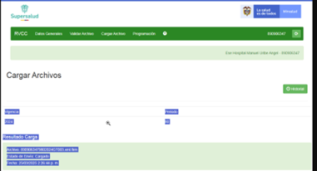 Evidencia de Publicación del Informe de Rendición de Cuentas en pagina web: 2.2 y 2.3 Informe de Rendición de Cuentas 2025, Vigencia 2024.url | Evidencia de Publicación del Informe de Rendición de Cuentas en pagina web: 2.2 Evidencia de cargue del reporte a Super Salud GT003.url
Información de calidad y en lenguaje comprensible | 2.3 | Elaborar y divulgar el informe consolidado de gestión de la entidad con el propósito de informar, explicar y compartir los avances y resultados de la gestión ante otras entidades públicas, organismos de control y la sociedad en general | Informes consolidados de Gestión publicado en la sede electrónica de la Entidad - Menú de Transparencia y Acceso a la Información | Cómite de Rendición de Cuentas | 1 | 02/01/2025 | 10/04/2025 | La ESE Hospital Manuel Uribe Ángel cumplió de manera oportuna con la publicación del Informe de Rendición de Cuentas correspondiente a la vigencia 2024, así como con los demás requisitos establecidos para este proceso: Publicación del Informe de Rendición de Cuentas Fecha de publicación: 24 de marzo de 2025 Canal de publicación: Página web institucional https://www.hospitalmua.gov.co/Participa/Rendicin%20de%20cuentas/Informe_rendicion_de_cuentas_2025_vigencia_2024.pdf Se garantizó el cumplimiento del plazo exigido, realizando la publicación con al menos 30 días calendario de anticipación respecto a la fecha de la audiencia pública. Reporte oportuno a la Superintendencia Nacional de Salud (SNS). El envío del informe se realizó el 25 de marzo de 2025, dentro del plazo estipulado, cumpliendo con los lineamientos de la SNS.Dentro del Plazo máximo establecido: Hasta el 10 de abril de 2025 | 100% | Evidencia de Publicación del Informe de Rendición de Cuentas en pagina web: 2.2 y 2.3 Informe de Rendición de Cuentas 2025, Vigencia 2024.url
Diálogo de doble vía con los grupos de valor | 2.4 | Realizar consulta a los grupos de interés y partes interesadas para identificar las temáticas de mayor interés en los que la Entidad debe rendir cuentas. | Link foro virtual (Preguntas y respuestas) | Cómite de Rendición de Cuentas | 1 | 02/01/2025 | 10/04/2025 | Publicación del Formulario de Preguntas y Sugerencias: A través de la Página web de la entidad se realizo la publicación del formulario de preguntas y sugerencias con el fin de recopilar preguntas, recomendaciones y observaciones de la comunidad sobre el Informe de Gestión de la vigencia 2024. Adiconal las grefuntas recibias en le chat de la trasmisión en vivo de la audiencia publica de rendicón de cuentas tambien se respondieron. | 100% | 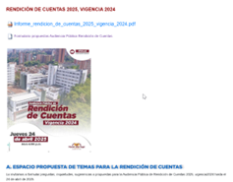 Formulario de Preguntas y Sugerencias: https://forms.office.com/pages/responsepage.aspx?id=mKVQtDKvdk6aPlxR71ipzPbUAcSogDRHogo_lJ2Cvi9UNEg4MEhWWUI0OFlWOFlZUjYyNTlPNDU1WS4u&route=shorturl
Información de calidad y en lenguaje comprensible | 2.5 | Anunciar en medios de comunicación impresos y/o digitales de circulación local, acerca de la audiencia pública de rendición de cuentas | Publicaciones que informen a la comunidad de dicha agenda | Cómite de Rendición de Cuentas y Gestión de Comunicaciones | 1 | 02/01/2025 | 30/06/2025 | Se realizó oportunamente la convocatoria y difusión de la audiencia pública a través de diversos medios y canales de comunicación, teniendo en cuenta los diferentes grupos de valor. Para ello, se contó con el acompañamiento de los representantes de la comunidad en el Comité de Rendición de Cuentas, quienes socializaron y promovieron la participación ciudadana. La invitación fue publicada en las redes sociales institucionales (Instagram, Facebook y X) y en el banner de la página web oficial de la ESE, cumpliendo con los plazos establecidos: el 4 y el 14 de abril de 2025, garantizando así los 10 días de antelación requeridos. Adicionalmente, se realizaron publicaciones físicas en las carteleras internas de la ESE (incluidos los ascensores de la sede principal y las Unidades Básicas de Atención), así como en carteleras externas ubicadas en espacios estratégicos, como la Secretaría de Salud de Envigado. También se envió una invitación masiva por correo electrónico a los contactos internos y externos de la base de datos institucional. Esta comunicación fue complementada con publicaciones de "píldoras informativas", resaltando los aspectos más relevantes del informe de rendición de cuentas, y con el envío de mensajes vía WhatsApp. Con el apoyo de la comunidad, se amplió la difusión en diferentes barrios mediante carteleras ubicadas en sitios clave, como la Parroquia de Santa Gertrudis, tiendas locales y unidades residenciales. Finalmente, se transmitieron dos cuñas radiales en la emisora Magna Estéreo 97.6 FM, los días 5 y 12 de abril de 2025, como parte de la estrategia de promoción de la audiencia pública. Toda la evidencia de estas actividades estan disponibles en el Acta 2 del Comité de Rendición de Cuentas 2025 vigencia 2024. | 100% | 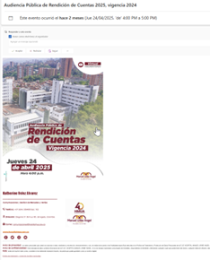 Evidencia publicada en la pagina web en Acta 2 del Comité de Rendición de Cuentas 2025 vigencia 2024: https://www.hospitalmua.gov.co/Participa/Rendicin%20de%20cuentas/Acta%20-%202%20Comite%20de%20Rendicion%20de%20Cuentas%202025%20vigencia%202024.pdf
Diálogo de doble vía con los grupos de valor/ Información de calidad y en lenguaje comprensible | 2.6 | Organizar y llevar a cabo espacios virtuales y/o presenciales de Rendición de Cuentas con información de calidad y en lenguaje comprensible | Publicación de Estrategia de Rendición de Cuentas y Participación Ciudadana. | Cómite de Rendición de Cuentas | 1 | 02/01/2025 | 10/04/2025 | Se realiza la primera reunión del Comité de Rendición de Cuentas Social 2025, vigencia 2024, con el acta 01, realizada el 7 de marzo de 2025, que tiene como objetivo definir lasestrategias, lineamientos, acciones y todos los temas relacionados para llevar a cabo la audiencia Publica de Rendición de Cuentas de la gestion de la vigencia 2024. | 100% | Evidencia disponible en enn pagina web, Acta 01 del 7 de marzo de 2025: https://hospitalmanueluribeangel-my.sharepoint.com/:u:/g/personal/dherrera_hospitalmua_gov_co/EZBJP9wfr_RDo-rnvEyDPrABrgBquU2jELi5-t3G4Prh5A?e=i9n0yd
 |  |  | Reportes Plan de Acción Publicado en el Menú de Transparencia y Acceso a la Información |  | 1 | 02/01/2025 | 10/04/2025 | Se cuenta con la publicación del Plan de Acción anual de la vigencia 2025, publicado de forma oportuna el 30 de enero de 2025, el cual fue presentado y es aprobado por el Comité sin salvedades y posteriormente presentado por la Gerencia a la Junta Directiva. | 100% | https://www.hospitalmua.gov.co/TransparenciaAccesoInformacion/MenuTransparencia/Plan_Operativo_Anual_2025.xlsx
 |  |  | Audiencia Publica de Rendición de Cuentas |  | 1 | 02/01/2025 | 10/04/2025 | Se realizo la audiencia pública se realizó el 24 de abril de 2025 , dando inicio a las 4:00pm a través del canal de YouTube de la ESE, con un total de 841 personas conectadas en el canal presenciando la trasmisión, de los cuales 431 personas diligenciaron la asistencia virtual, con el chat habilitado para que las personas pudieran interactuar haciendo comentarios, preguntas, felicitando entre otras reacciones | 100% | Evidencia trasmisión en vivo en le canal de you tube de la ESE: https://www.youtube.com/@HMUAENVIGADO Evidencia publicada en la pagina web en Acta 2 del Comité de Rendición de Cuentas 2025 vigencia 2024: https://www.hospitalmua.gov.co/Participa/Rendicin%20de%20cuentas/Acta%20-%202%20Comite%20de%20Rendicion%20de%20Cuentas%202025%20vigencia%202024.pdf
 |  |  | Otros espacios de Espacio de diálogo y participación Ciudadana |  | 1 | 02/01/2025 | 10/04/2025 | Publicación del Formulario de Preguntas y Sugerencias: A través de la página web institucional, se realizó la publicación del formulario de preguntas y sugerencias, con el objetivo de recopilar inquietudes, recomendaciones y observaciones por parte de la comunidad frente al Informe de Gestión correspondiente a la vigencia 2024. Adicionalmente, las preguntas recibidas a través del chat durante la transmisión en vivo de la audiencia pública de rendición de cuentas también fueron atendidas y respondidas de manera oportuna. | 100% | 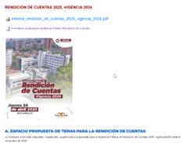 Formulario de Preguntas y Sugerencias: https://forms.office.com/pages/responsepage.aspx?id=mKVQtDKvdk6aPlxR71ipzPbUAcSogDRHogo_lJ2Cvi9UNEg4MEhWWUI0OFlWOFlZUjYyNTlPNDU1WS4u&route=shorturl
Información de calidad y en lenguaje comprensible | 2.7 | Seguimiento, actualización y publicación de la información institucional mediante el portal web de la entidad | Portal web actualizado. | Cómite de Rendición de Cuentas y Gestión de Comunicaciones | 1 | 02/01/2025 | 15/12/2025 | Se realizó la actualización y publicación de la siguiente información relacionada con el proceso de Rendición de Cuentas en el portal web de la entidad: Invitación al Comité de Rendición de Cuentas: Se publicó la invitación oficial con los detalles de fecha, hora, lugar y agenda de la reunión. Formulario de Rendición de Cuentas: Se habilitó el formulario para que los ciudadanos pudieran enviar preguntas, comentarios y sugerencias relacionados con el informe. Acta del Comité de Rendición de Cuentas: Tras la realización del Comité, se publicó el acta oficial que documenta los acuerdos, decisiones y compromisos establecidos. Informe de Rendición de Cuentas: Se difundió el informe completo que presenta los avances, logros y retos de la entidad durante el período evaluado. Adicionalmente, se implementaron las siguientes acciones para facilitar el acceso a esta información: Se incorporó la reunión del Comité al calendario institucional en la web. Se incluyó un acceso directo a la sección de Rendición de Cuentas desde la página principal. Se optimizó la función de búsqueda para mejorar la localización de información relacionada. Se invitó a la ciudadanía a consultar la información publicada y a participar activamente en los espacios de transparencia institucional, a través de la página web institucional, se realizó la publicación del formulario de preguntas y sugerencias, con el objetivo de recopilar inquietudes, recomendaciones y observaciones por parte de la comunidad frente al Informe de Gestión correspondiente a la vigencia 2024. Finalmente, se resalta que el esquema de publicación del Hospital fue actualizado al 30 de junio de 2025. Este se encuentra disponible como evidencia en archivo Excel adjunto. | 100% | Esquema de publicación de la información en pagina web: https://www.hospitalmua.gov.co/TransparenciaAccesoInformacion/MenuTransparencia/Esquema_Publicacion_De_La_Entidad_2025v15.xlsx
Evaluación y retroalimentación a la gestión institucional | 2.8 | Realizar la evaluación de las acciones que se lograron y a la estrategia de Rendición de Cuentas de la vigencia 2024, en concordancia con el Manual Único de Rendición de Cuentas y que incluya: • Fortalezas y debilidades • Temas problemáticos • Propuestas de solución • Respuesta a los Ciudadanos • Asistencia | Informe de Evaluación, Menú de Transparencia y Acceso a la Información | Cómite de Rendición de Cuentas | 1 | 01/05/2025 | 30/05/2025 | Se realizo la evaluación del proceso de rendición de cuentas en audiencia pública sobre la Gestión de la vigencia 2024, realizado en 2025, La rendición de cuentas en audiencia público de la gestión durante el año 2024 no quedaron compromisos, ni preguntas por resolver. La asistencia y resultados de la convocatoria y evaluación de satisfacción. El numero de views, con la presentación de la gerencia del informe de gestión de 2024, a la fecha de valiadacipon se registro un total de 841 reporducciones, por lista de asitencia virtual diligenciada al cirre de la rendición en vivo se totalizo en 431 personas que diligenciaron la asitencia. Como resultado de la encuesta de percepción, diligenciado po 104 personas, alcanzo el 96% de satisfacción, mejorando con respecto al año anterior, dada a la buema calidad del streaming, buena conectividad, conocimiento de la gerencia de los resultados de la gestión y metodología utilizados al contar con otras personas del equipo directivo de la gerencia para informar sobre sus servicios, en cuanto a la prefunta trazadora sobre la satisfacción sobre la rendición de cuentas obtuvo un 99% de satisfacción. Estos resultados se encuentran disponibles y publicados en la pagina web en Acta 2 del Comité de Rendición de Cuentas 2025 vigencia 2024. | 100% | Evidencia publicada en la pagina web en Acta 2 del Comité de Rendición de Cuentas 2025 vigencia 2024: https://www.hospitalmua.gov.co/Participa/Rendicin%20de%20cuentas/Acta%20-%202%20Comite%20de%20Rendicion%20de%20Cuentas%202025%20vigencia%202024.pdf
Información de calidad y en lenguaje comprensible | 2.9 | Realizar la publicación trimestral de la ejecución presupuestal y contable en la página web de la ESE. | Reportes Publicados en el Menú de Transparencia y Acceso a la Información | Gestión Financiera | 3 | 02/01/2025 | 31/12/2025 | Al corte de la evaluación se tiene publicaciones de la ejecución presupuestal y de los estados financieros del primer trimestre (corte al 31 de marzo y publicado al 30 de abril de 2025), lo correspondiente al segundo trimestre corte Junio se tiene plazo de publicación hasta el 31 de julio de 2025 | 33% | https://www.hospitalmua.gov.co/TransparenciaAccesoInformacion/MenuTransparencia/Ejecucion_Presupuestal_Primer_Trimestre_2025.xlsx https://www.hospitalmua.gov.co/TransparenciaAccesoInformacion/MenuTransparencia/Estados_Financieros_Marzo_2025.pdf
Responsabilidad en la cultura de la rendición y petición de cuentas | 2.10 | Publicar en las redes sociales y/o página web de la ESE, Información clara y oportuna sobre las actividades y/o acciones desarrolladas, con el objetivo de rendir cuentas de manera continua y promover la gestión abierta y transparente | Piezas gráficas o otros recursos con los enlaces a documentos que den cuenta de las actividades y/o acciones desarrolladas | Gestión de Comunicaciones | 4 | 02/01/2025 | 31/12/2025 | Se cuenta con el portal de notificas con el agendamiento de todas las actividades desarrolladas en el primer semestre de 2025, con 10 publicaciones, así * Fortalecimiento de los EBS (10 de julio) * Infección respiratoria aguda (2 de julio) * Día nacional del servidor público (27 de junio) * Modelo Integrado de planeación y gestión (26 de junio) * Premio excelencia en salud (13 de junio) * Violencia sexual (Mayo 7) * Rendición pública de cuentas (25 de abril) * Infecciones de transmisión sexual (4 de marzo) * día mundial de traslplante )27 de ferbero) Respecto a informes de rendición pública de cuentas se tiene las siguientes publicaciones 1) Informe de rendición pública de cuentas, actas del comité de rendición pre y post rendición, preguntas y respuestas https://www.hospitalmua.gov.co/Participa/Paginas/rendicion-de-cuentas.aspx 2) Informes de evaluación del PAAC 2024 (evaluado y publicado en enero de 2025) 3) Informe de evaluación POA Institucional 2024 (evaluado enero de 2025) 4) Informes de evaluación Decreto 612 de 2018 (evaluados enero de 2025) 6) Informe del plan de participación social en salud año 2024 (evaluado en febrero de 2025) Entre otros, todos los anteriores acorde con los lineamientos MIPG en las 3 lineas de defensa Adicionalmente la oficina de control interno publica * Informes de evaluación del sistema de control interno segundo semestre de 2024 (evaluado en enero de 2025) * Informe de control interno contable * Informe de PQRS (Atención al usuario correspondiente al primer trimestre de 2025) * Informes trimestrales de satisfacción al usuario (por atención al usuario) | 50% | https://www.hospitalmua.gov.co/SaladePrensa/Paginas/Noticias-HMUA.aspx https://www.hospitalmua.gov.co/TransparenciaAccesoInformacion/Paginas/Plan-accion-metas-objetivos.aspx https://www.hospitalmua.gov.co/TransparenciaAccesoInformacion/Paginas/Informes-Control-Interno.aspx https://www.hospitalmua.gov.co/Atencionserviciosciudadania/Paginas/Informe-PQRSD.aspx
Focalizada | 2.11 | Identificar y caracterizar usuarios y partes interesadas que participarán en la vigencia en los espacios de rendición de cuentas y diálogos ciudadanos | Documento de caracterización de los usuarios y partes interesadas que participaron en la vigencia en los espacios de rendición de cuentas y diálogos ciudadanos | Cómite de Rendición de Cuentas | 1 | 02/01/2025 | 10/04/2025 | Se cuenta con acta No. 2 del comité de rendición pública de cuentas, fechado del 29 de abril de 2025, audiencia que fue transmitida en un format hibrido con 841 reproducciones web (431 personas firmaron la asistencia virtual), 19 personas hicieron parte de la audiencia presencial, 104 personas respondieron la encuesta de satsifacción con 99% de favorabilidad. El formulario contó con la caracterización de la población, pendiente validación de la base de datos para identificación de actores encontrando que el 83,26% correspondió a servidores públicos, 13,02% a la comunidad, 1,63% a contratistas, 0,23% a contratistas, 0,23% COPACO y el 1,63% a otros actores | 100%% | https://www.hospitalmua.gov.co/Participa/Rendicin%20de%20cuentas/Acta%20-%202%20Comite%20de%20Rendicion%20de%20Cuentas%202025%20vigencia%202024.pdf
Responsabilidad | 2.12 | Realizar campaña de sensibilización en materia de rendición de cuentas y participación ciudadana a los servidores, contratistas y grupos de interés del la ESE. | Elementos de la campaña de sensibilización (vídeos, banner, publicaciones, otros) | Cómite de Rendición de Cuentas y Gestión de Comunicaciones | 2 | 02/01/2025 | 31/12/2025 | Publicaciones: Se publicaron 5 pildoras informativas por los canales digitales de la institución dando alcance a los aspectos más relevantes del informe (Pag. 15 del Acta no. 2 del comité de rendición de cuentas fechada del 29 de abril de 2025) Audio: Cuña de rendición de cuentas del 5 y 12 de abril de 2025 en la emisora Magna Stereo. Banner: Además se cuenta con evidencia de banner de publicación en web Correo electrónico: socialización de pildoras |  | https://hospitalmanueluribeangel-my.sharepoint.com/:f:/g/personal/dherrera_hospitalmua_gov_co/EgvrsGXSlxFGiWdeAXKoqmQBoPZzc_M8gU7COTyKLNJpvQ?e=QaUJRA https://www.hospitalmua.gov.co/Participa/Rendicin%20de%20cuentas/Acta%20-%202%20Comite%20de%20Rendicion%20de%20Cuentas%202025%20vigencia%202024.pdf
Componente 3: Mecanismos Para Mejorar la Atención y Servicio a la Ciudadanía |  |  |  |  |  | Meses de reporte de Avance |  | Componente 3: Mecanismos Para Mejorar la Atención y Servicio a la Ciudadanía

Subcomponente | Actividades |  | Entregable | Responsable | Cantidad | Fecha Inicio | Fecha Fin | Observaciones | Cumplimiento | Evidencia
Fortalecimiento del talento humano al servicio del ciudadano | 3.1 | Realizar una capacitación o sensibilización virtual y/o presencial que incluya la participación de todos los procesos sobre la Guía para la gestión de PQRSDF | Presentación del tema Lista de asistencia Link de las capacitaciones (en caso de ser virtuales) Informe de evaluación y satisfacción | Gestión de Atención al Usuario, Gestión del Talento Humano | 1 | 02/01/2025 | 31/12/2025 | Evaluación al segundo semestre de 2025 | N/A
Normativo y Procedimental | 3.2 | Realizar informes trimestrales de seguimiento frente a los tiempos de respuestas de las PQRS recibidas en la entidad y emitir los reporte para detectar acciones preventivas. | Informes de seguimiento de PQRSDF | Gestión de atención al usuario y Oficina de Control Interno | 4 | 02/01/2025 | 31/12/2025 | Se cumple al 100% con la publicación del Informe de PQRSD – Primer Trimestre y primer semestre de 2025 Durante el primer trimestre de 2025 se registraron 521 manifestaciones, distribuidas así: 39,16% peticiones, 24,38% quejas y 35,33% felicitaciones. Aunque el total de manifestaciones disminuyó frente al mismo periodo de 2024, se evidenció un incremento en peticiones y quejas, asociado principalmente a la alta demanda en algunas especialidades, el crecimiento de convenios con nuevas EPS y el aumento de autorizaciones de aseguradoras, muchas de ellas remitidas a otras instituciones. La ESE, a través de la Oficina de Atención al Usuario, el aplicativo Telemed y otros canales, respondió al 100% de las solicitudes dentro de los tiempos normativos, con un tiempo promedio de respuesta inferior a tres días. Excluyendo felicitaciones y sugerencias, se registraron 335 manifestaciones, de las cuales solo 3 (0,89%) estuvieron relacionadas con presuntas vulneraciones de derechos por parte de funcionarios. Estos casos fueron gestionados oportunamente y se les hizo seguimiento a través del Comité de Ética Hospitalaria. En cuanto a la percepción del servicio, se mantuvo un alto índice de satisfacción global, con un promedio del 94,85%, según 688 encuestas aplicadas. Aunque se evidenció una leve disminución del 1,9% frente a 2024, este resultado se atribuye al aumento en el número de encuestas realizadas, lo que permitió una muestra más representativa y evidencia una percepción favorable hacia la atención brindada. Al comparar el primer semestre de 2025 con el mismo periodo de 2024, se observa una reducción general en las manifestaciones, pasando de 1.430 en 2024 a 1.004 en 2025. La mayor disminución se presentó en felicitaciones (-59,6%), seguida de las sugerencias (-53%) y los reclamos (-20%). Sin embargo, se evidenció un incremento del 47% en las quejas, con 87 casos más que en 2024, situación atribuida a la coyuntura del sector salud que, al no ser ajena a la institución, ha ge | 50% | Informe de PQRS, primer trimestre de 2025 evidencia disponible: https://www.hospitalmua.gov.co/Atencionserviciosciudadania/ServiciosCiudadana/Informe_Peticiones_Quejas_y_Reclamos_Primer_Trimestre_2025.docx Informe de PQRS, primer semestre de 2025 evidencia disponible: https://www.hospitalmua.gov.co/TransparenciaAccesoInformacion/MenuTransparencia/Informe_Peticiones_Quejas_y_Reclamos_Primer_semestre_2025.pdf
Fortalecimiento de los canales de atención | 3.3 | Divulgar, a través de los canales de comunicación de la ESE, los trámites y servicios que ofrece la entidad, así como los distintos medios de contacto y atención, incluyendo redes sociales, página web y la Oficina de Atención al Usuario. | Piezas gráficas con la información y su publicación a través de los diferentes canales de comunicación | Gestión de Atención al Usuario y Gestión de Comunicaciones | 2 | 02/01/2025 | 31/12/2025 | Para dar cumplimiento a la actividad de divulgar, a través de los canales de comunicación de la ESE, los trámites y servicios que ofrece la entidad, así como los distintos medios de contacto y atención, se realizan publicaciones periódicas en redes sociales informando a los usuarios sobre cómo acceder a trámites y servicios, como la solicitud de citas médicas y la radicación de PQRSDF. Adicionalmente, en la página web institucional se encuentra disponible la información de contacto de la ESE, incluyendo correo electrónico, números telefónicos, dirección de la sede principal y de las UBAs, así como otros canales dispuestos para la atención oportuna de los usuarios. | 100% | 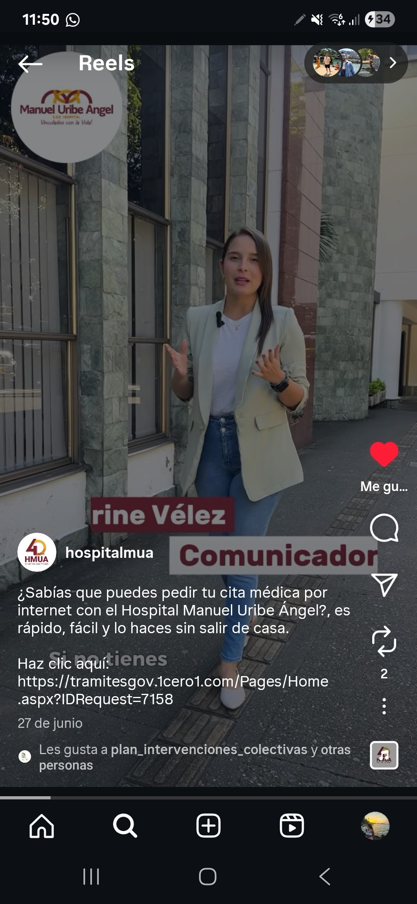 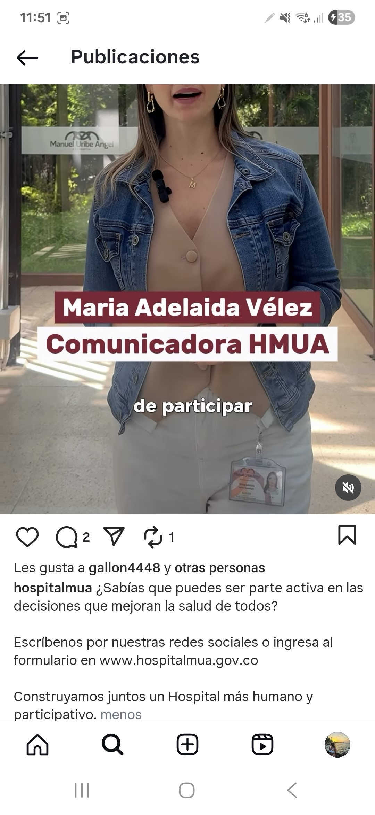 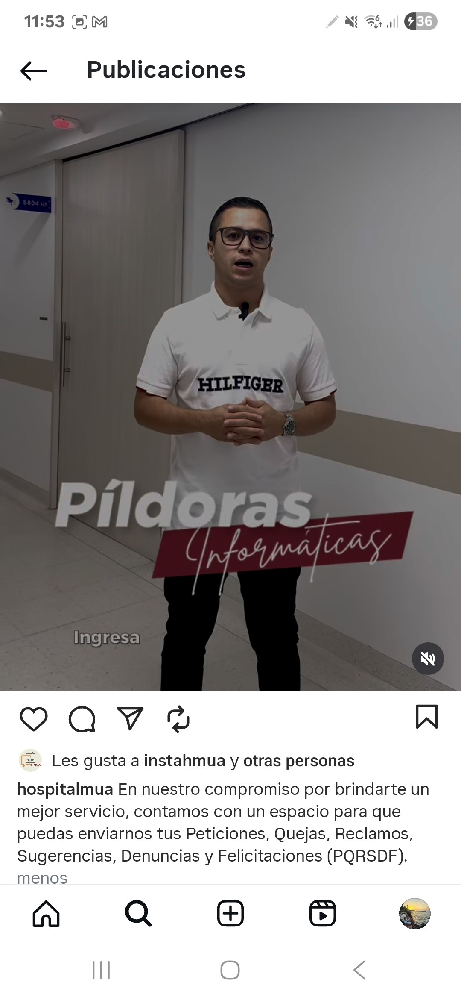
Fortalecimiento del talento humano al servicio del ciudadano | 3.4 | Realizar capacitaciones presenciales y virtual en formatos diferentes a la plataforma institucional de capacitaciones, en las siguientes temáticas: Código de Ética e Integridad, Conflicto e intereses, programa de humanización (cuidando al cuidador y estrategia de servicio) para fortalecer los valores en los servidores públicos y la cultura organizacional | Lograr como mínimo el 50% del personal de la ESE capacitado en actividades presenciales y virtuales diferentes a la plataforma institucional de capacitaciones | Gestión de Atención al Usuario, Gestión del Talento Humano | 1 | 02/01/2025 | 31/12/2025 | N/A seguimiento al primer semestre de 2025 | N/A
Análisis de la información de las denuncias de corrupción | 3.5 | Realizar verificación del adecuado funcionamiento de los canales de atención entre la entidad y la ciudadanía que tienen que ver con los denuncios o quejas por actos de corrupción, incursión en inhabilidades, incompatibilidad es y conflictos de intereses, labor a desarrollar en conjunto con el líder del proceso de atención a la ciudadanía | Acta o informe de verificación del adecuado funcionamiento de los canales anticorrupción implementados en la entidad | Gestión de Atención al Usuario, Gestión de Planeación y Proyectos y Gestión de Control Interno | 1 | 02/01/2025 | 31/12/2025 | La ESE cuenta con diferentes mecanismos para la denuncia de posibles hechos o actos de corrupción. Si la queja o denuncia se refiere a presuntos actos de corrupción o conflicto de intereses cometidos por servidores públicos de la E.S.E. Hospital Manuel Uribe Ángel en el ejercicio de sus funciones, esta puede ser presentada ante la Jefatura del Servicio de Control Interno o el formulario disponible en la pagina web de la ESE, indicando en el asunto del correo las palabras “corrupción” y/o “transparencia”, o a través de una PQRSD. A la fecha, no se ha recibido ninguna denuncia de este tipo.. Se continuara con el seguimiento de esta actividad en el segundo semestre de 2025. | 50% | 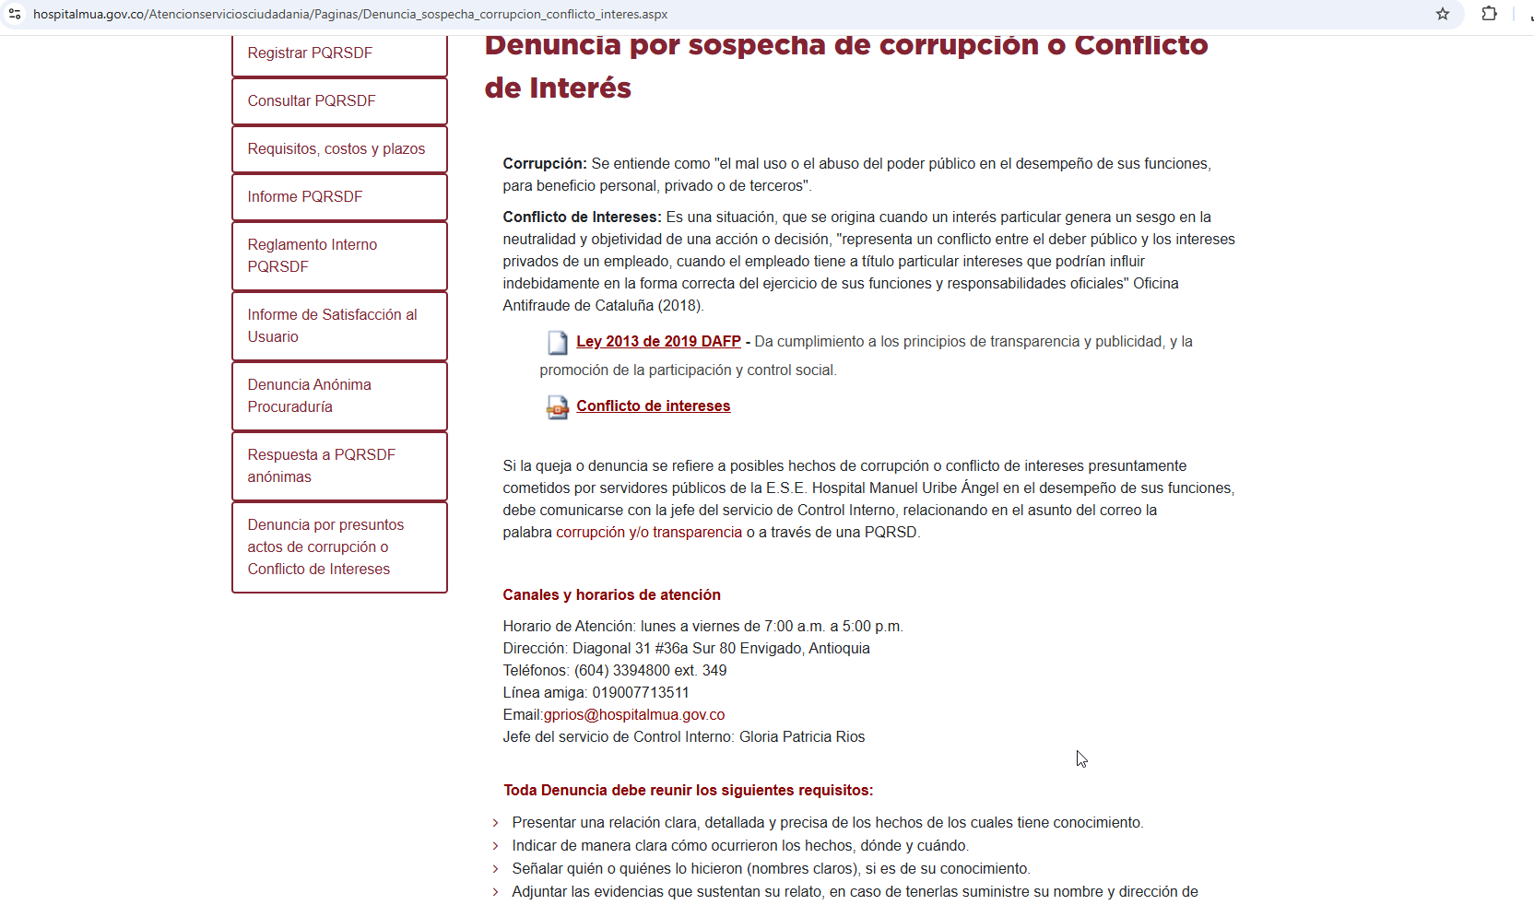 https://www.hospitalmua.gov.co/Atencionserviciosciudadania/Paginas/Denuncia_sospecha_corrupcion_conflicto_interes.aspx
Relacionamiento con el ciudadano | 3.6 | Producir contenido noticioso sobre temas de interés de la ESE, relacionados con la gestión del talento humano, el bienestar y/o la capacitación. | Piezas gráficas con la información y su publicación a través de los diferentes canales de comunicación y correo institucional. | Gestión de Atención al Usuario y Gestión de Comunicaciones | 2 | 02/01/2025 | 31/12/2025 | A través de la página web y de redes sociales, como el perfil Instamua en Instagram, se publica contenido informativo relacionado con el talento humano, el bienestar y los procesos de capacitación. En particular, Instamua es un espacio pensado para los miembros y funcionarios de la ESE, donde se comparte información interna de interés, como campañas institucionales, invitaciones a capacitaciones, reconocimientos, piezas conmemorativas de fechas importantes, estrategias de humanización, entre otros temas. | 100% | 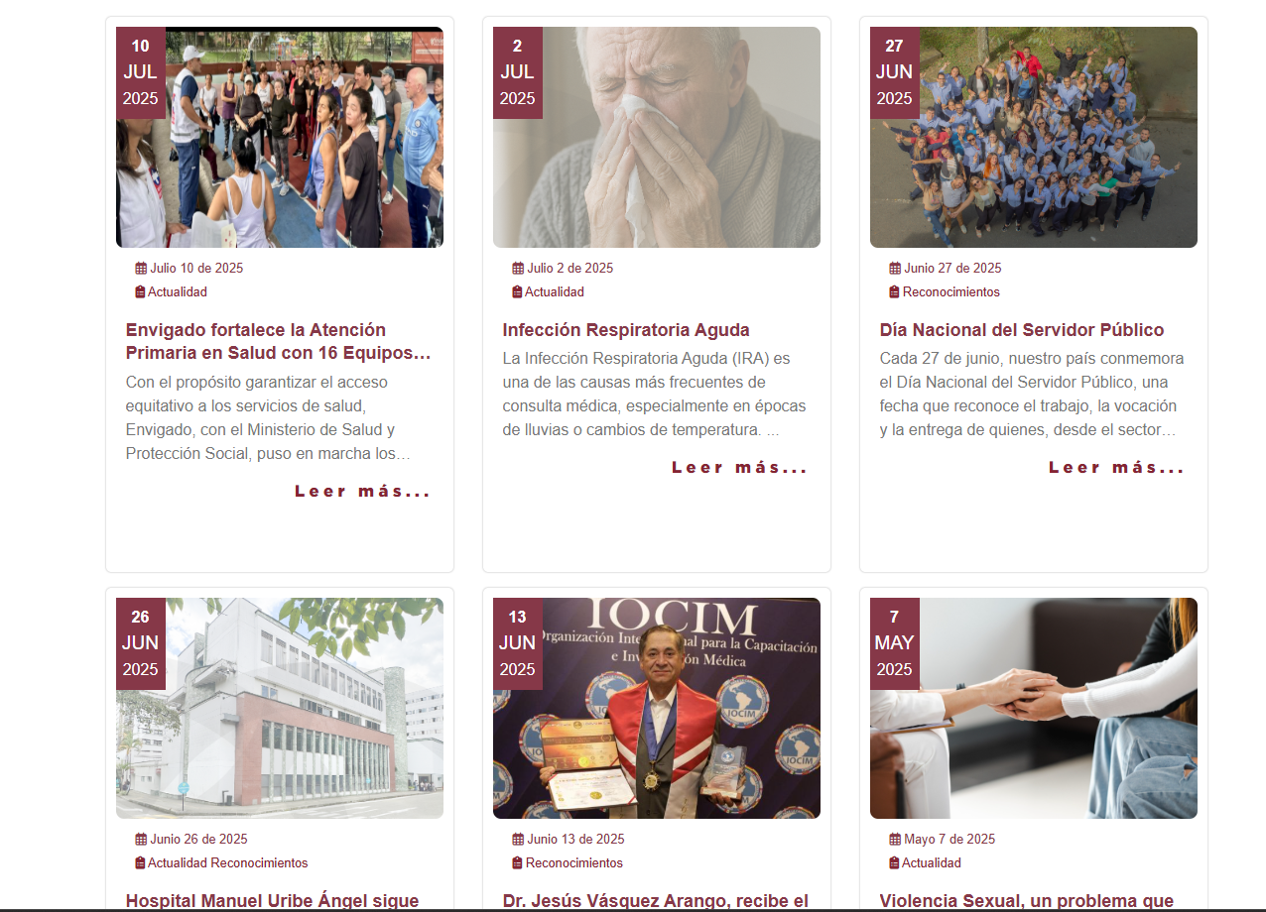 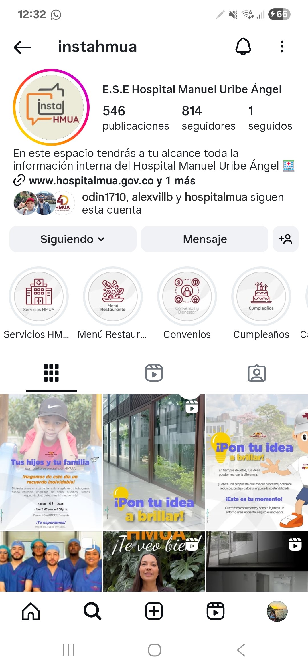
Planeación estratégica del servicio al ciudadano | 3.7 | Implementar y realizar seguimiento Semestral a las acciones priorizadas definidas en el Plan de Participación Social en Salud de la vigencia, acorde a los lineamientos de MinSalud | Informes de cumplimiento Semestral | Gestión de Mercadeo y Ventas Gestión de Atención al Usuario | 2 | 02/01/2025 | 31/12/2025 | N/A para seguimiento al primer semestre de 2025 | N/A
Componente 4: Mecanismos Para la Racionalización de Trámites |  |  |  |  |  | Meses de reporte de Avance |  | Componente 4: Mecanismos Para la Racionalización de Trámites

Subcomponente | Actividades |  | Entregable | Responsable | Cantidad | Fecha Inicio | Fecha Fin | Observaciones | Cumplimiento | Evidencia
Identificación de Trámites | 4.1 | Asistir a capacitaciones programadas por el DAFP sobre actualización de los trámites en el Sistema Único de Información de trámites – SUIT | Evidencia de asistencia | Gestión de Planeación y Proyectos | 1 | 02/01/2025 | 31/12/2025 | N/A para la vigencia evaluda. | N/A
Planificación / Identificación y Priorización de Tramites | 4.2 | Publicar en el SUIT el Plan de Racionalización de trámites y procedimientos priorizados para el 2025 | Publicación en el SUIT realizada | Gestión de Planeación y Proyectos y Gestión de la información | 1 | 02/01/2025 | 31/01/2025 | En la vigencia 2025 se priorizó y se continúa con la implementación del trámite de Examen de Laboratorio Clínico, con el objetivo de disminuir costos asociados a traslados, papelería y facilitar el acceso a la información en tiempo real. De acuerdo con el seguimiento realizado en mayo de la presente vigencia, se completó la implementación del trámite, permitiendo que la consulta de resultados entre en fase de producción en enero de 2025. Para ello, se habilitó un enlace de acceso en la sección de Trámites de la página web del hospital: https://resultadoslabusuarios.hospitalmua.gov.co:8098/resultados/. | 100% | 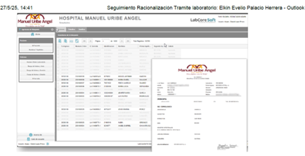 \\sis-ser-file\Gerenciemos Nuestro Proceso\Gestion Planeación y Proyectos\Gerenciemos Nuestro Proceso\PTEE (antes PAAC - PLAN ANTICORRUPCIÓN)\PTEE 2025\Seguimiento PTEE_1er Semestre_2025\Componente 4\Actividad 4.2
Planificación / Identificación y Priorización de Tramites | 4.3 | Revisar, actualizar y publicar la información del inventario de trámites de la entidad inscritos en el SUIT | Documento de actualización con lenguaje claro de los trámite | Gestión de Planeación y Proyectos y Gestión de la información | 1 | 02/01/2025 | 31/12/2025 | N/A para la vigencia evaluda, VALIDAR | N/A
Acciones anti trámites y Controles de tramites y procedimientos | 4.4 | Realizar seguimientos al cumplimiento de la estrategia de racionalización de trámites en el SUIT | Informe que sustente el seguimiento al cumplimiento. | Gestión de Planeación y Proyectos | 2 | 02/01/2025 | 31/12/2025 | IDEM 4,2, fila K52 | 100%
Acciones anti trámites y Controles de tramites y procedimientos | 4.5 | Reportar y realizar seguimiento los datos de operación de Trámites registrado en el SUIT | Reporte Actualizado | Gestión de Planeación y Proyectos | 4 | 02/01/2025 | 31/12/2025 | Desde la oficina de planeación se ha realizado el reporte oportuno de los datos de operación del primer y segundo trimestre de 2025.Durante el segundo trimestre de 2025, se llevarón a cabo un total de 133,361 trámites, lo que representa una reducción de 51,960 trámites con respecto al mismo período del año anterior, en el que se realizaron 185,321 trámites. Además, se recibió 450 PQRS, mostrando una disminución de 20 quejas en comparación con el primer trimestre de 2024, cuando se recibió 470 PQRS. Estos resultados evidencian un esfuerzo continuo por mejorar los servicios, proporcionando un mayor beneficio para los usuarios. | 100% | 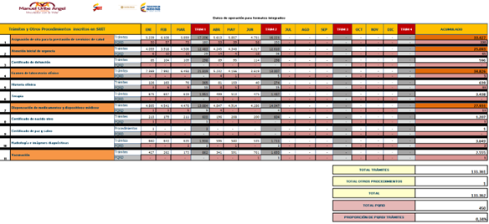 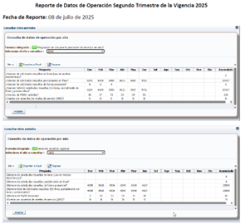 O:\Gestion Planeación y Proyectos\Gerenciemos Nuestro Proceso\SUIT\2025
Componente 5: Mecanismos Para la Publicación de Información de Datos Abiertos |  |  |  |  |  | Meses de reporte de Avance |  | Componente 5: Mecanismos Para la Publicación de Información de Datos Abiertos

Subcomponente | Actividades |  | Entregable | Responsable | Cantidad | Fecha Inicio | Fecha Fin | Observaciones | Cumplimiento | Evidencia
Apertura de datos para la ciudadanía y grupos de interés | 5.1 | Actualización del Plan de Datos Abiertos de la entidad | Plublicación del Plan de Datos abiertos https://www.hospitalmua.gov.co/TransparenciaAccesoInformacion/MenuTransparencia/Plan_de_Datos_Hospital_Manuel_Uribe_Angel.xlsx | Gestión de Sistemas de Información | 1 | 02/01/2025 | 31/12/2025 | La ESE dispone de los siguientes conjuntos de datos abiertos, los cuales están enlazados en la plataforma GOV.CO: Caracterización de la población atendida, sexo por grupo de edad, Registro de Activos de Información, Índice de Información Clasificada y Reservada, Informe de nacidos vivos por edad de la madre, partos atendidos por municipio de residencia, informe de nacidos vivos por peso del recién nacido, nacidos vivos en el Hospital Manuel Uribe Ángel, informe de PQRSD y nacidos vivos por pertenencia étnica. Estos datos pueden consultarse a través del siguiente enlace: https://www.datos.gov.co/browse?q=E.S.E.+Hospital+Manuel+Uribe+Angel&amp%3BsortBy=relevance&sortBy=relevance&page=1&pageSize=20 Actualmente, la información se encuentra actualizada a abril de 2024 y se validará su actualización para la vigencia actual en el segundo semestre del año. | 100% | https://www.datos.gov.co/browse?q=hospital+manuel+uribe+angel&sortBy=relevance&page=1&pageSize=20
Fortalecimiento de la gestión y divulgación de datos abiertos | 5.2 | Actualizar y publicar en la plataforma de datos abiertos GOV.CO, el reporte de Nacidos Vivos, Índice de Información Clasificada y Reservada, Registro de Activos de Información, Caracterización población atendida, Informe de PQRSDF, RIPS, Principales causas de morbilidad y mortalidad ajustada, entre otros | Datos Abiertos actualizados y publicados en la Pagina web, Transparecia y acceso a la Información Pública, Item Datos Abiertos y Viculo directo con la actualización en GOV.CO https://www.hospitalmua.gov.co/TransparenciaAccesoInformacion/Paginas/Datos-Abiertos.aspx | Gestión de Sistemas de Información | 1 | 02/01/2025 | 31/12/2025 |  | N/A | Seguimiento al segundo semestre 2025
Fortalecimiento de la gestión y divulgación de datos abiertos | 5.3 | Fortalecer la divulgación de datos abiertos de la ESE en alguno de los espacios de la Estrategia de Rendición de Cuentas | Evidencia de socialización | Gestión de Sistemas de Información | 1 | 02/01/2025 | 31/12/2025 | Validar el cumplimiento de esta actividad en el segundo semestre de 2025. | N/A | Seguimiento al segundo semestre 2025
Componente 6: Mecanismos Para la Participación e Innovación en la Gestión Pública |  |  |  |  |  | Meses de reporte de Avance |  | Componente 6: Mecanismos Para la Participación e Innovación en la Gestión Pública

Subcomponente | Actividades |  | Entregable | Responsable | Cantidad | Fecha Inicio | Fecha Fin | Observaciones | Cumplimiento | Evidencia
Iniciativas de Innovación por articulación Institucional | 6.1 | Participar en evento de innovación y/o de Gestión del conocimiento | Listados de Asistencia o Material del evento | Submesa de Gestión del Conocimiento | 1 | 02/01/2025 | 31/12/2025 | N/A para seguimiento a primer semestre de 2025 | N/A
Ciudadanía en la toma de decisiones públicas | 6.2 | Capacitar al talento humano de la ESE en metodologías innovadoras, con el objetivo de fortalecer la interacción con los grupos de valor, en el marco de los servicios ofrecidos por la entidad. | Listados de Asistencia o Material del estudio | Submesa de Gestión del Conocimiento | 1 | 02/01/2025 | 31/12/2025 | Actualmente se cuenta con la capacitación “Innovación en la Gestión Pública 2025”, habilitada en la plataforma virtual de formación. Esta permanece abierta y está dirigida a 1.153 funcionarios, de los cuales 447 la han aprobado, lo que corresponde al 38,77%; 684 funcionarios aún no la han realizado (59,32%); y 22 la han reprobado (1,91%). Se realizará seguimiento al cumplimiento de esta capacitación durante la segunda vigencia de 2025. Adicionalmente, en l mes de mayo de 2025, se actualizó el instructivo para la gestión de la innovación en la ESE, así como el formato para la presentación de ideas de innovación. Ambos documentos se encuentran disponibles en la intranet, en el Centro de Documentación – Gestión Estratégica, para que todos los funcionarios puedan acceder a ellos y presentar sus propuestas de innovación. | 50% | 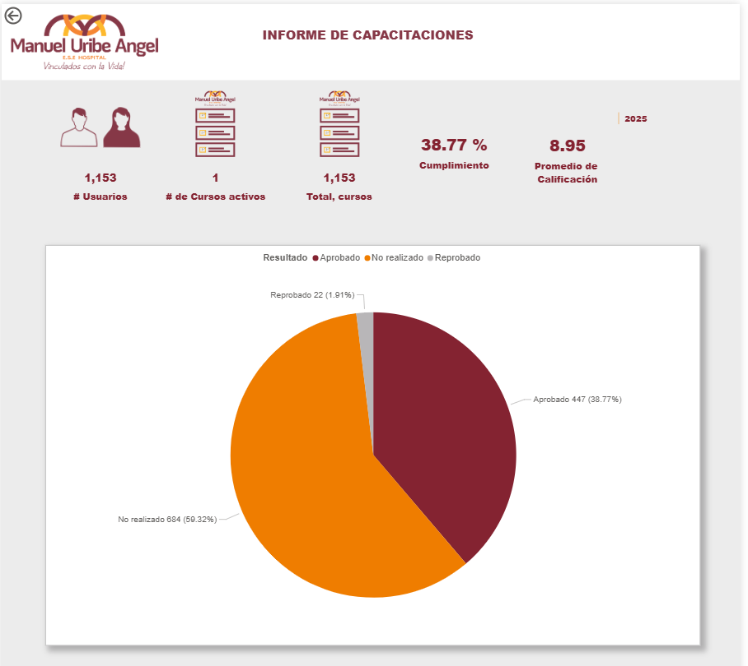 https://hospitalmanueluribeangel-my.sharepoint.com/:f:/g/personal/dherrera_hospitalmua_gov_co/EqOVxAieBApNl_eeYC73QGYBQ_SWihVUf8CidkVXpJM4eQ?e=lcc0xK
Iniciativas de Innovación por articulación Institucional | 6.3 | Hacer seguimiento a la implementación de la estrategia para el desarrollo de espacios de ideación e innovación aprobada en el 2025 | Informe de reporte de seguimiento a la implementación de la estrategia | Submesa de Gestión del Conocimiento | 1 | 02/01/2025 | 31/12/2025 | En mayo de 2025 se actualizó el instructivo para la gestión de la innovación en la ESE, así como el formato para la presentación de ideas innovadoras. Ambos documentos están disponibles en la intranet, en el Centro de Documentación – Gestión Estratégica, para que todos los funcionarios puedan acceder a ellos y presentar sus propuestas. Adicionalmente, mediante procesos de capacitación continua se fortalece la cultura de innovación y generación de ideas en las dependencias misionales. Asimismo, se realiza seguimiento semestral al desarrollo de nuevos proyectos a través del GIS del proceso. En el marco de la campaña Más por Menos, realizada durante julio de 2025, se articularon los componentes de calidad del dato, seguridad y privacidad de la información, innovación, protección de datos personales y la estrategia de reducir, reutilizar y reciclar. Esta iniciativa busca promover la participación, la creatividad y la generación de recursos mediante el espacio denominado Pon tu idea a brillar, el cual invita a todo el personal del hospital a presentar propuestas innovadoras enfocadas en la mejora de procesos, optimización de recursos, protección de datos e impulso de la sostenibilidad de la ESE. Se verificará la participación de todos los funcionarios en esta estrategia de ideación e innovación, premiando las mejores ideas. De igual forma, se ampliará el seguimiento al cumplimiento de esta actividad durante el segundo semestre de la vigencia 2025 | 25% | https://hospitalmanueluribeangel-my.sharepoint.com/:f:/g/personal/dherrera_hospitalmua_gov_co/EqOVxAieBApNl_eeYC73QGYBQ_SWihVUf8CidkVXpJM4eQ?e=lcc0xK
Iniciativas de Innovación por articulación Institucional / Ciudadanía en la toma de decisiones públicas | 6.4 | Impulsar estrategia para desarrollar espacios de ideación e innovación en las dependencias misionales. | Informe de reporte de seguimiento a la implementación de la estrategia | Submesa de Gestión del Conocimiento | 1 | 02/01/2025 | 31/12/2025 |  | 25%
Componente 7: Mecanismos Para la Promoción de la Integridad y la ética pública |  |  |  |  |  | Meses de reporte de Avance |  | Componente 7: Mecanismos Para la Promoción de la Integridad y la ética pública

Subcomponente | Actividades |  | Entregable | Responsable | Cantidad | Fecha Inicio | Fecha Fin | Observaciones | Cumplimiento | Evidencia
Iniciativas adicionales / Participació n en las estrategias distritales de integridad | 7.1 | Ejecutar actividades, seguimiento y/o capacitaciones referentes a la declaración de bienes y rentas , y de conflictos de interés en el marco de la Política de Integridad. | Informe de actividades y/o capacitaciones referentes a la declaración de conflictos de interés en el marco de la Política de Integridad. | Gestión del Talento Humano | 1 | 02/01/2025 | 31/12/2025 | El último informe de capacitaciones, el curso de conflicto de intereses permanece abiero para todo el personal, incluido en el programa de aprendizaje de inducción a empleados y ha sido realizado por 1090 usuarios con un cumplimiento del 95,36%, con una calificación promedio de 10 (no fue incluido en el plan de capacitaciones de la vigencia 2025 dentro de las reinducciones). Sin embargo se definió una estrategia de socialización siendo responsable la Submesa de ética de integridad e su gestión, a través de correo electrónico interno para los funcionarios del hospital (8 difusiones), así como de publicaciones en redes sociales como instahmua (12 publicaciones), meta (2 publicaciones), x (antes twitter) con 1 publicación, se ha realizado socialización acerca de los conflictos de interés en el marco de la política de integridad. Es importante acotar que como capacitación esta se realizó validación con los responsables de la plataforma e capacitaciones quienes indicaron que se está realizando la actualización de la herramienta para asociarlo al nuevo modelo, ya que la plataforma de Bi está presentando errores al solo mostrar los que estaba aprobando los cursos (no arrastaba los que no estaban aprobando), capacitación programada para el viernes 18 de julio de 2025 | 95.36% | https://hospitalmanueluribeangel-my.sharepoint.com/:f:/g/personal/dherrera_hospitalmua_gov_co/EjLGmx1HiKZPiBSsovJbls8BspzBVFhCPiSJfeHZGVF7IA?e=BgJQFh \\sis-ser-file\Gerenciemos Nuestro Proceso\Talento Humano\2. (H) Hacer\2025\Submesa de ética
 |  |  | Seguimiento a la presentación de la declaración de Interposición de Impedimentos y Recusaciones por parte y/o en contra de los servidores y colaboradores de la entidad |  |  | 02/01/2025 | 31/12/2025 | No se ha presentado declaracióones de este tipo en la entidad durante el primer semestre de 2025 | N/A
 |  |  | Seguimiento a la presentación de la declaración anual de bienes y rentas y la declaración de conflictos de interés, por parte de los servidores de la ESE en SIGEP II |  | 1 | 02/01/2025 | 31/12/2025 | En cuanto a la declaración anual de bienes y rentas no aplica seguimiento ya que el periodo de reporte es entre el 1 de junio y el 31 de julio de 2025, aplicables para los funcionarios públicos de los entes territoriales. La declaración de bienes y rentas y registro de conflicto de intereses en aplictivo SIGEP II acorde con la Ley 2013 e 2019 propende por la calidad, veracidad, oportunidad y confiabilidad de la información registrada, como buena práctica de lo principios de transparencia y la prevención de riesgos de corrupción y de conflicto de interés. Tiene alcance para todos los funcionarios de Planta permanente y temporal En cuanto al seguimiento a los conflictos de interés, se llevó a la submesa de ética e integridad del 2 de mayo según consta en Acta No. 02 de 2025: Del total de funcionarios de la planta aprobada para la vigencia 2025 mediante Acuerdo de Junta Directiva 006 de planta temporal (879 funcionarios), 60 funcionarios manifestaron tener familiares al interior del Hospital, lo que equivale al 8.7%. si bien se encontró que nuestra institución tiene un tinte familiar, no existe identificación de peligros relacionados con el concepto que la norma protege en relación con el conflicto de intereses porque al no tener capacidad decisoria y encontrarse en áreas diferentes de ocupación, no se evidencia que los intereses personales, financieros o familiares puedan influir indebidamente en las decisiones o acciones de su quehacer y que su juicio e imparcialidad puedan verse comprometidos debido a intereses secundarios. Puede entonces concluirse que se trata de un tipo Aparente, que es el que se define cuando el servidor público no tiene un interés privado, pero frente a la sociedad este podría ser considerado como un conflicto de intereses y afectaría su imagen profesional y la de la entidad, con lo cual, al transparentar la situación y registrarla en los formatos institucionales, permite a la ESE identificar los vínculos familiares que existen a su interior | 50% | 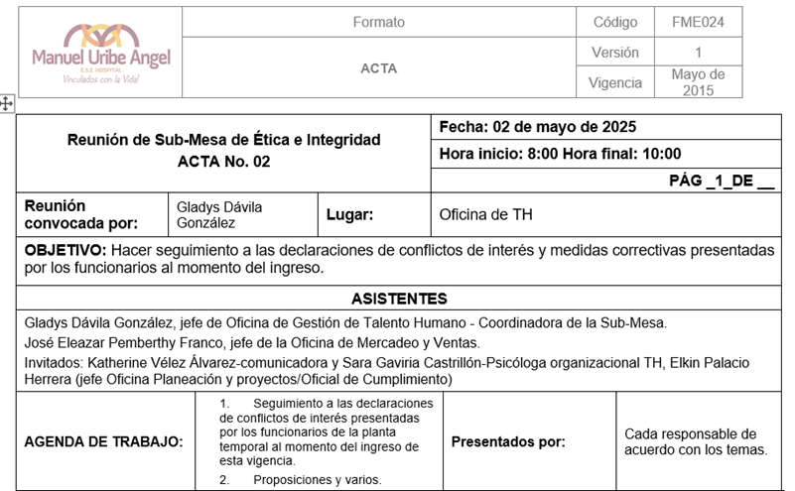 https://hospitalmanueluribeangel-my.sharepoint.com/:w:/g/personal/dherrera_hospitalmua_gov_co/ETqz9nqorg1Iqmeb10PH7gwBll7AwKAyuGWK17TD_ItVKQ?e=pawGHS
 |  |  | Seguimiento a la presentación de la declaración anual de bienes y rentas y la declaración de conflictos de interés, por parte de los contratistas y proveedores de la ESE en SIGEP II |  | 1 | 02/01/2025 | 31/12/2025 | no tiene alcance obligatorio para los contratistas que no administran recursos financieros, salvo información impresa que deberán suministran al momento de la suscripción del contrato de prestación de servicios. Se realiza validación de los datos encontrando que al 30 de junio se tiene 193 contratos con cumplimiento acuerdo marco de confidencialidad de los cuales 173 cumplieron o subsanaron requerimiento de formato de acuerdo de confidencialidad FTH223 y así mismo 190 contratos cumplen o fueron subsanados con el formato de creación y actualización de datos FGE014 que son competencia del oficial de cumplimiento, por su parte el proceso de talento humano certifica 100% de cumplimiento según lista de chequeo, de la documentación correspondiente a declaración de bienes y rentas así como declaración de conflictos de intereses por parte de los contratistas (sin reporte positivo de conflictos de interés real, potencial o aparente) Teniendo en cuenta que para el periodo comprendido entre el 1 de enero y el 30 de junio, no hay contratistas que administran recursos financieros en el hospital. Se presenta evidencia de divulgación con contratistas acerca de los requerimientos de acuerdos de confidencialidad | 100% | https://hospitalmanueluribeangel-my.sharepoint.com/:x:/g/personal/dherrera_hospitalmua_gov_co/EfvnFVZCvqlIsr5veuloVToB7qWUXe-W467lr4ixxgln5g?e=1WSfRy Por favor remitirse a verificación física en contratos de prestación de servicios
Legalidad e integridad | 7.2 | Ejecutar actividades y/o capacitaciones en el marco de la estrategia del código de integridad, del Plan de Bienestar Social y Plan de Capacitación Institucional. | Informe de actividades y/o capacitaciones en el marco de la estrategia del código de integridad, del Plan de Bienestar Social y Plan de Capacitación Institucional. | Gestión del Talento Humano | 1 | 02/01/2025 | 31/12/2025 | El último informe consolidado de indicadores del PIC 2025 con corte al 9 de junio reporta En inducciones: * Proeyectos de aaprendizaje: cumplimiento en 8 de 10 programas de capacitación, logrando 80% de cumplimiento respecto a una meta del 85% el resultado ponderado es del 94,12% * En cuanto a la cobertura se tiene 6509 cursos realizados respecto 7807 programados a la fecha con cumplimiento del 83,37% que respecto a la meta del 85% resulta en cumplimiento ponderado del 98,09%, * ahora bien, en curso aprobados para mejorar competencias "ser, saber y hacer" se tiene 6423 aprobados respecto de 6509 programados para un cumplimiento del 99% * La calificación promedio resultante es de 9,28, mayor a la meta de 7 Plan de Entrenamieto * proyectos de aprendizaje: 46 de 100, cumple al 39,32% respecto a la meta del 85% del cumplimiendo ponderado es del 46,25% * Cobertura de la población: 31605 de 38331, cumple al 82,45% respecto a la meta del 85% cmple al 97% * Proporción de aprobación = 98,2% * Calificación promedio: 9,17 / 10 Plan de educación para el trabajo y desarrollo humano * proyectos de aprendizaje: 17 de 26, cumple al 65,38% respecto a la meta del 85% del cumplimiendo ponderado es del 76,92% * Cobertura de la población: 5482 de 15424, cumple al 35,54% respecto a la meta del 85% cmple al 41,81% * Proporción de aprobación = 99,07% * Calificación promedio: 9,21 / 10 Se cálcula promedio simple de cumplimiento para inducciones, entrenamiento y educación para el trabajo y desarrollo humano en cada uno de los retos (proyecto de aprendizaje, cobertura y aprobación) dando como resultado un cumplimiento del 81,77% Paralelo al plan de capacitaciones se gestiono capacitaciones de IA aplicable a la gestión de empresas, que contó con la aprobación de 9 funcionarios A la fecha de revisión, los procesos de talento humano están realizando la compilación de las evidencias del programa de bienestar del primer semestre para su consolidación y evaluación | 81.77% | 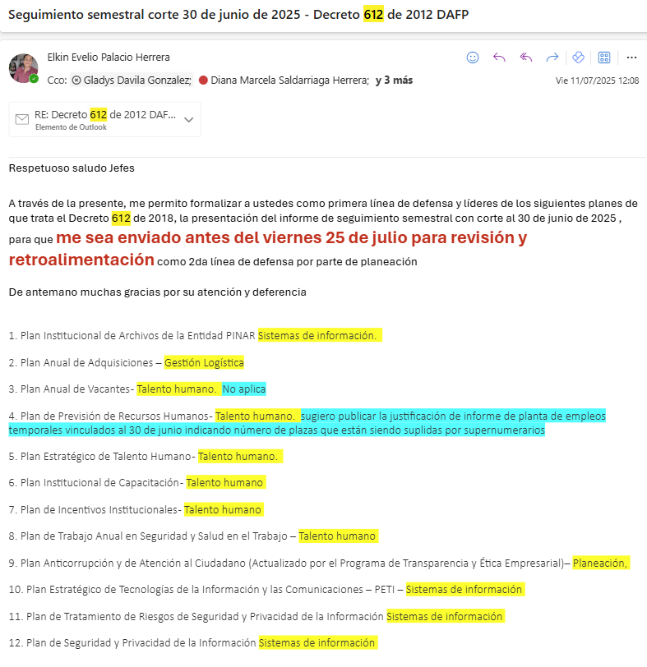 https://hospitalmanueluribeangel-my.sharepoint.com/:f:/g/personal/dherrera_hospitalmua_gov_co/EjrWT6YtSdxFqWqSg3nYvJwBXFdT4PDtk1PUhbFB1whSIA?e=nZ2nVA La evaluación de la gestión de los planes del Decreto 612, incluyendo Plan Estratégico de Talento Humano, Plan Institucional de Capacitaciones y Plan de Bienestar e Incentivos, se está realizando con corte al 30 de junio, (véase correo del 11 de julio donde se realiza solicitud a los jefes responsbles de los procesos, de efectuar el seguimiento para entrega al proceso de planeación y proyectos quien realizará la validación como 2da línea de defensa a más tardar el día viernes 25 de julio de 2025)
Promoción de la Integridad en las instituciones y grupos de interés | 7.3 | Planear la semana de la Integridad para promover la aplicación de los valores y principios institucionales | Presentación sobre la metodología para desarrollar la semana de la integridad vigencia 2025 | Gestión del Talento Humano y Gestión de Comunicaciones | 1 | 02/01/2025 | 31/12/2025 | Actividad a desarrollar en el segundo semestre de 2025, se incluirá como actividades de la semana de la salud | N/A
 |  |  | Soportes de la implementación y divulgación de la información |  | 1 | 02/01/2025 | 31/12/2025 | Actividad a desarrollar en el segundo semestre de 2025, se incluirá como actividades de la semana de la salud | N/A
 |  |  | Funcionarios que participaron y se beneficiaron de la celebración en la semana de la Integridad |  | 1 | 02/01/2025 | 31/12/2025 | Actividad a desarrollar en el segundo semestre de 2025, se incluirá como actividades de la semana de la salud | N/A
Articipaci n en las estrategias de integridad / Promoción de la Integridad en las instituciones y grupos de interés | 7.4 | Continuar el proceso de promoción del Curso virtual de Integridad, Transparencia y Lucha contra la Corrupción disponible a través de la plataforma EVA del Departamento Administrativo de la Función Pública, entre los servidores y colaboradores de la entidad y como estrategia de reinducción habilitar en la plataforma institcuinal curso del capacitación en Código de Ética e Integridad, tipologías de conflicto de interés e implementación de los riesgos de integridad en la entidad | Soporte de piezas comunicativas Evaluación al Plan Anual de Capacitación por procesos Material de estudio | Submesa de Gestión del Conocimiento, Gestión del Talento Humano y Gestión de Comunicaciones | 1 | 02/01/2025 | 31/12/2025 | La plataforma EVA fue utilizada por los funcionarios directivos del hospital en la vigencia 2023, quienes certificaron el curso de integridad. Se exploró incentivar la realización de dicho curso alineado con la transparencia y lucha contra la corrupción a través del mismo aplicativo sin embargo al ser una plataforma externa al hospital, se hace más complejo coordinar el registro de los usuarios, hacer seguimiento al avance y recopilar las evidencias, por lo cual se acordó dar continuidad a la plataforma de educación continua del hospital para el despliegue de las capacitaciones Para el año 2025 fue incluido en el plan de capacitaciones la reinducción del curso “Articulación del código de conducta y buen gobierno, SARLAFT/FPDAM, SICOF y PTEI” incluyendo aspectos relacionados en la lucha contra la corrupción, está dirigida a 967 funcionarios y a la fecha tiene cumplimiento del 54,19% con 524 funcionarios que la han aprobado y una calificación promedio de 8,63/10 Por su parte en el mes de febrero de 2025 se definió la programación de las campañas institucionales, dejando para el mes de agosto de 2025 la socialización de la campaña manolito se autocontrola que en la vigencia 2025 estará enfocada en el Programa de Transparencia y Ética Empresarial - PTEE, se adjunta ficha técnica de la campaña y programación, además de la socialización se tiene previsto la realización de conferencias virtuales por teams y como espacio para responder a preguntas de los funcionarios | 50% | https://hospitalmanueluribeangel-my.sharepoint.com/:x:/g/personal/dherrera_hospitalmua_gov_co/EfUN8SWwRCRGkufU3jjl8W4BJL3QgxKPmk8RcZYIUVXuQg?e=39OAIw
Programa de Gestión de Integridad | 7.5 | Identificar el nivel de apropiación del código de integridad en la entidad a través de encuesta y presentar resultados ante el Comité de Gestión y Desempeño | Herramienta de Aplicación Informe de los resultados de la encuesta | Gestión del Talento Humano | 1 | 02/01/2025 | 31/12/2025 | Aplica para el segundo semestre la realización de la encuesta de ética e integridad, una vez se haya desplegado todas las acciones que fueron definidas desde la submesa de ética e integridad | N/A
 |  |  | Informe del resultados de la apropiación del código de integridad |  | 1 | 02/01/2025 | 31/12/2025 | Aplica para el segundo semestre la realización de la encuesta de ética e integridad, una vez se haya desplegado todas las acciones que fueron definidas desde la submesa de ética e integridad | N/A
Componente 8: Mecanismos Para la gestión de Riesgos de Corrupción y Medidas de Debida Diligencia |  |  |  |  |  | Meses de reporte de Avance |  | Componente 8: Mecanismos Para la gestión de Riesgos de Corrupción y Medidas de Debida Diligencia

Subcomponente | Actividades |  | Entregable | Responsable | Cantidad | Fecha Inicio | Fecha Fin | Observaciones | Cumplimiento | Evidencia
Consulta y divulgación | 8.1 | Realizar capacitación para funcionarios y contratistas de la Entidad sobre Riesgos de corrupción, opacidad, fraude y soborno incluyendo la transicion del PAAC al PTEE de manera presencial o virtual. | Material de estudios y lista de funcionarios qu realizaron la capacitación | Gestión de Planeación y Proyectos | 1 | 02/01/2025 | 31/12/2025 | En la vigencia 2025 se han realizado diferentes capacitaciones: • Se encuentra disponible en la plataforma virtual la capacitación de Reinducción: Articulación del Código de Conducta y Buen Gobierno, SARLAFT/FPDAM, SICOF, PAAC y PTEI, dirigida a 967 funcionarios. A la fecha, 538 funcionarios la han realizado, de los cuales 515 la aprobaron y 23 la reprobaron. Actualmente, 429 funcionarios aún no la han realizado, lo que representa un cumplimiento del 53,26% y un promedio de calificación de 8,62. Se hará seguimiento a los funcionarios que reprobaron para habilitarles nuevamente la capacitación, así como a quienes aún no la han cursado. • El 3 de julio de 2025 se realizó una capacitación con la asociación de usuarios, en la que se incluyó la gestión de riesgos. Durante la jornada se abordaron temas como los resultados del FURAG, MIPG y MECI; el Código de Conducta y Buen Gobierno; SARLAFT; SICOF; la transición del PAAC al PTEE; el tratamiento e identificación de riesgos; funciones del oficial de cumplimiento; el Plan de Acción Institucional; los logros y resultados de la vigencia 2024 y los proyectos previstos para la vigencia actual. | 60% | 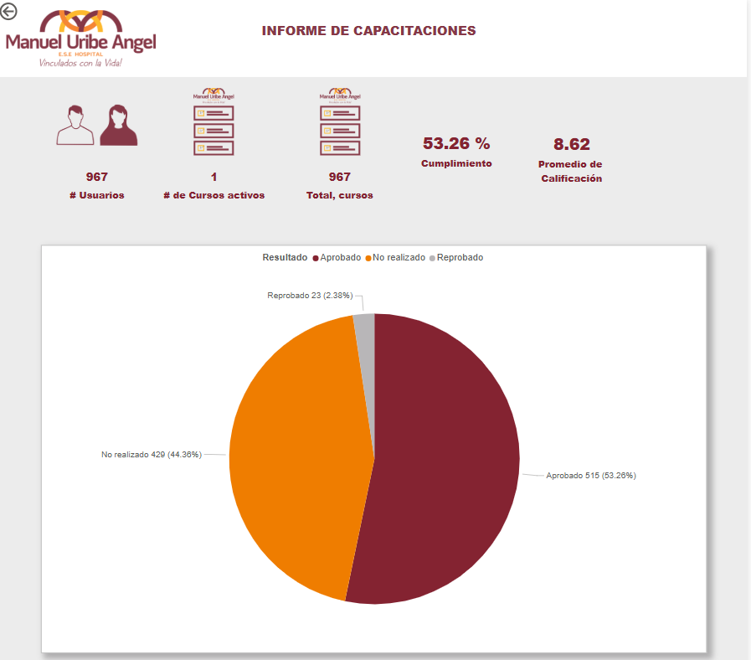 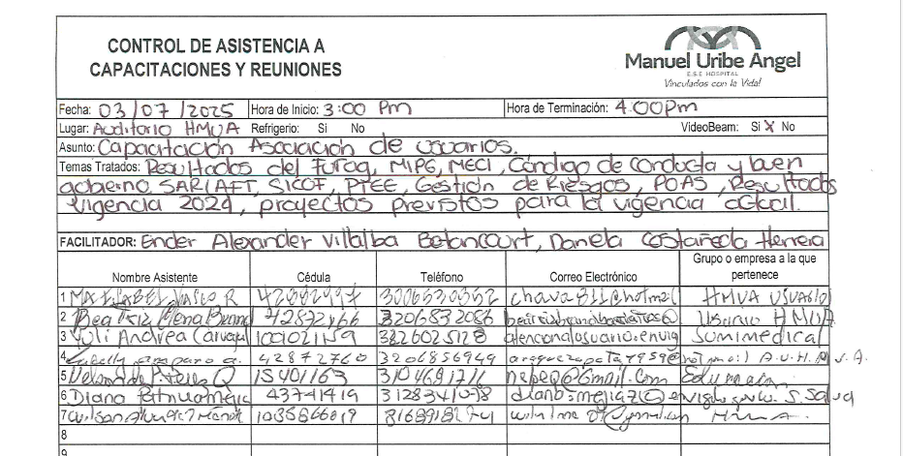 https://hospitalmanueluribeangel-my.sharepoint.com/:f:/g/personal/dherrera_hospitalmua_gov_co/Eid50MXGwh5MozuxzrbMtxQBcYvd99sF37vxKj757jxdwA?e=KOb9tO
Política de Administración de Riesgos | 8.2 | Documentar la metodología para la segmentación de riesgos, incluyendo riegos de Corrupción, opacidad, fraude y soborno. | Documento consolidado y publicado | Gestión de Planeación y Proyectos | 1 | 02/01/2025 | 31/12/2025 | Se cuenta con el documento actualizado y publicado Manual Especifico del SARLAFT/FPDAM, Sobosrno y COF, en su edición numero 2 fechado de abril 2025, teniendo en cuenta: Metodología para la segmentación de los factores de riesgo. Segmentación de los factores de riesgo. Metodología para la identificación del riesgo de SARLAFT/FPDAM, SOBORNO Y SICOF y sus riesgos asociados respecto de cada uno de los factores de riesgo. Identificación de formas a través de las cuales se puede presentar el riesgo de SARLAFT/FPDAM, SOBORNO Y SICOF. | 100% | http://intranet/intranet/images/centrodocumentos/GESTIONESTRATEGICA/Manuales/Manual_EspecificoSARLAFT_PDAM_SICOF_abril_2025.pdf
Política de Administración de Riesgos | 8.3 | Actualizar y socializar el manual del sistema integrado de administración de riesgos (SIGR) y sus políticas, incorporando las modificaciones contenidos en la guía de la función pública V6, particularmente en lo que respecta a riesgo fiscal. | Manual actualizado y socializado | Gestión de Planeación y Proyectos | 1 | 02/01/2025 | 31/12/2025 | Seguimiento en el segundo semestre de 2025 | N/A
Seguimiento | 8.4 | Revisión y presentación a la Junta directiva: • Política de Protección al Denunciante (ya incluída en el manual de políticas) • Transición de PAAC a PTEE dentro del cual se incluye el manual de prevención de sobornos y COF • Metodologia para la segmentación de riegos • Efeciencia y efectividad del PTEE y los resultados de la gestión. | Presentación y divulgación en Juanta Directiva | Gestión de Planeación y Proyectos | 1 | 02/01/2025 | 31/12/2025 | Para la vigencia 2025, la institución consolida la transición iniciada en 2024 del Plan Anticorrupción y de Atención al Ciudadano (PAAC) al Programa de Transparencia y Ética Empresarial (PTEE). Este programa integra los principales elementos del PAAC de periodos anteriores y busca fortalecer la estrategia institucional en la lucha contra la corrupción, el fraude y el soborno, promoviendo una gestión pública transparente, íntegra y ética. Se encuentra actualizado el Manual de Políticas Institucionales en su edición numero 6 fechado de marzo 2025, que incluyen las siguientes políticas: Política de mercado de capitales y Política de protección al denunciante. Según agendamientos de reunión de la Junta Directiva, la correspondiente al mes de abril se enfocó exclusivamente en la evaluación del PGG 2024, en mayo de 2025 el enfoque fue el de revisión y aprobación del PSFF 2025-2030 y la siguiente reunión de junta directiva está programada para Agosto de 2025, ya se cuenta con actualización de la cartilla de capacitación a la junta directiva con el diseño aplicado al Programa de Transparencia y Ética Empresaria PTEE de la vigencia 2025 y será presentada la gestión realizada en el primer semestre del año, tambien la Política de protección al denunciante. | 100% | 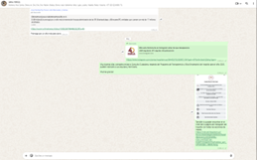 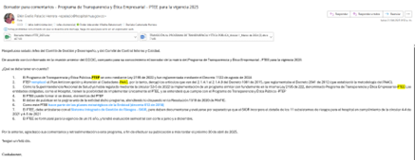 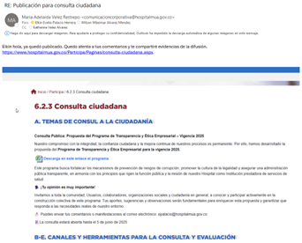 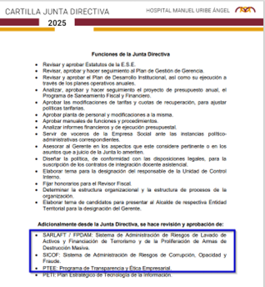 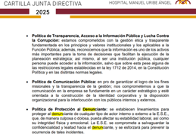 Manual de Políticas Institucionales en su edición numero 6 fechado de marzo 2025: https://www.hospitalmua.gov.co/TransparenciaAccesoInformacion/MenuTransparencia/Manual%20de%20Pol%C3%ADticas%20Institucionales.pdf https://hospitalmanueluribeangel-my.sharepoint.com/:b:/g/personal/dherrera_hospitalmua_gov_co/EXxiHrE0wG9BrhcHhka377wBu2fQPSHeIoUTgVDA6347uw?e=Er6ge4 | Actividad 8.4 Cartilla_Junta_Directiva.pdf
Consulta y divulgación | 8.5 | Publicación en página web, en intranet, en correo electrónico, en instamua y en los espacios de participación (PIC, asociación de usuarios, rendición pública de cuentas), en el aviso de confidencialidad) | Soporte de piezas comunicativas | Gestión de Planeación y Proyectos | 1 | 02/01/2025 | 31/12/2025 | Se cuenta con publicación de acuerdo de confidencialidad y privacidad de la inforamción publicado en página web. | 25% | https://www.hospitalmua.gov.co/Paginas/Politicas.aspx
Monitoreo o revisión | 8.6 | Verificar y de ser el caso actualizar las acciones pertinentes contra los administradores, asociados y cualquier empleado de la entidad, cuando cualquiera de los anteriores infrinja lo previsto en el PTEE. (Conducto regular con talento humano ) | Conducto regular actualizado | Gestión de Talento Humano Gestión de Planeación y Proyectos | 1 | 02/01/2025 | 31/12/2025 | En el documento PTEE (borrador en revisión del proceso de gestión de la calidad) se encuentra definido el conducto regular, siguiendo los lineamientos del control interno disciplinario. Pendiente publicación | 50% | https://hospitalmanueluribeangel-my.sharepoint.com/:u:/g/personal/dherrera_hospitalmua_gov_co/ET3v4h7iaCBJvIzfQNeljWAB_chRnsStFPZqBPqWSO1hyQ?e=Lhguna
Mapa de Riesgos de Corrupción | 8.7 | Realizar el monitoreo de los mapas de riesgos de procesos y de corrupción de la vigencia 2024-2025 | Evaluación mapa de riesgos institucional | Jes de Procesos Gestión de Planeación y Proycetos Gestión de Control Interno. | 1 | 02/01/2025 | 31/12/2025 | Durante el mes de junio y a la fecha se ha realizado la actualización del mapa de riesgos de todos los procesos del hospital (no es evaluación), teniendo en cuenta la actual situación se llevó a cabo en modalidad de entrevista inicial, el Jefe del proceso de planeación y su equipo están realizando la revisión y ajuste al documento, a la par de están realizando la actualización en el aplicativo base de datos del SIGR frente al alcance y la sintaxis del riesgo, causa raiz, frecuencia, tipología, subcategorias, valoración del impacto, controles aplicables, indicadores de gestión y de resultados, descripción de planes de mejora y de acciones al control, que permita su evaluación en el segundo semestre de 2025 | 50% | https://hospitalmanueluribeangel-my.sharepoint.com/:f:/g/personal/dherrera_hospitalmua_gov_co/Euvr4XWjBJhLjSdQtlvkqtEBApgLUdJpVoWND_KKdQ3YIw?e=Z7EkYP
Mapa de Riesgos Institucionales | 8.8 | Actualizar mapa de riesgos institucional para la vigencia 2025-2026 según análisis de cumplimiento la metodología incorporada por el hospital atendiendo a la normatividad vigente (incluye mesas de trabajo) | Mapa de riesgos institucional actualizados | Jes de Procesos Gestión de Planeación y Proycetos Gestión de Control Interno. | 1 | 02/01/2025 | 31/12/2025 | A la fecha, se está realizando la actualización de los mapas de riesgos por procesos para el período 2025–2026, incluyendo aquellos catalogados como riesgos de corrupción. Además, se están identificando posibles riesgos nuevos y definiendo los controles necesarios para su mitigación. Se llevaron a cabo agendas y mesas de trabajo con los líderes de los procesos del hospital, en las cuales se identificaron los principales riesgos materializados o con potencial de materializarse, teniendo en cuenta especialmente la situación actual de liquidez, el flujo de caja, los retrasos en los pagos a proveedores y la disminución o ajuste del estándar de personal que se ha venido presentando, todo ello con impacto directo en la atención al paciente. | 80% | "O:\Gestion Planeación y Proyectos\Gerenciemos Nuestro Proceso\MATRIZ DE RIEGOS\Año 2025"
Consulta y divulgación | 8.9 | Socializar a través de los diferentes medios de comunicación y espacios de participación ciudadana, de la ESE el documento de transicion del PAAC al PTEE, incluyendo beneficios y consecuencia de su aplicación, en articulaci´pon con los mecanimos para la Gestión de Riegos de Corrupción, Opacidad, Fraude y Soborno. | Soporte de piezas comunicativas | Gestión de Planeación y Proyectos | 1 | 02/01/2025 | 31/12/2025 | Se realiza la transición del PAAC al PTEE que integra componentes previamente trabajados, así como lineamientos específicos derivados de la Circular 53-5 de 2022 y la Circular Externa 003 de 2018, esta última relacionada con el código de conducta y buen gobierno, y el Decreto 1122 del 30 de agosto de 2024 la Secretaría de Transparencia de la Presidencia. El PTEE establece ocho componentes estratégicos orientados al fortalecimiento de la gestión ética y la prevención de riesgos de corrupción. Se socializa el PTEE mediante correo electrónico de abril de 2025 con los jefes de procesos del Comité Institucional de Gestión y Desempeño y por whatsapp para difusión a la comunidad hospitalaria, quienes no presentaron observaciones y se formaliza mediante Resolución No. 1231 del 6 de mayo de 2025, posteriormente al percatarnos de la necesidad de poner en consideración de la comunidad esta herrameinta, se realia publicación en página web, sin haber recibido durante el tiempo establecido y hasta la fecha, observaciones, por lo cual la Resolución institucional No. 1231 permanece en firme. Para el año 2025 fue incluido en el plan de capacitaciones la reinducción del curso “Articulación del código de conducta y buen gobierno, SARLAFT/FPDAM, SICOF y PTEI” incluyendo aspectos relacionados en la lucha contra la corrupción, está dirigida a 967 funcionarios y a la fecha tiene cumplimiento del 54,19% con 524 funcionarios que la han aprobado y una calificación promedio de 8,63/10 Por su parte en el mes de febrero de 2025 se definió la programación de las campañas institucionales, dejando para el mes de agosto de 2025 la socialización de la campaña manolito se autocontrola que en la vigencia 2025 estará enfocada en el Programa de Transparencia y Ética Empresarial - PTEE, se adjunta ficha técnica de la campaña y programación, además de la socialización se tiene previsto la realización de conferencias virtuales por teams y como espacio para responder a preguntas de los funcionarios | 50% | https://hospitalmanueluribeangel-my.sharepoint.com/:f:/g/personal/dherrera_hospitalmua_gov_co/EsAGJJ-He1JFmyL37KRAPpkBfqM29-PNT9DDmGc-GuYJKg?e=gKzcMK https://hospitalmanueluribeangel-my.sharepoint.com/:x:/g/personal/dherrera_hospitalmua_gov_co/EfUN8SWwRCRGkufU3jjl8W4BJL3QgxKPmk8RcZYIUVXuQg?e=39OAIw
Seguimiento | 8.10 | Efectuar seguimientos a la gestión institucional y elaborar los informes de ley | Informes según plan de auditorías de seguimiento. | Gestión de Planeación y Proycetos Gestión de Control Interno. | 2 | 02/01/2025 | 31/12/2025 | Cumplimiento en publicaciones decreto 612 de 2018, al 30 de enero de 2025 de acuerdo con lo definido en la Ley 1712 de 1014, se toma cumplimiento del 50% toda vez que queda pendiente la evaluación del primer semestre de 2025 que se adelanta en julio de 2025 (siendo la fecha límite el día 31 y dependiendo de las necesidades del servicio podría tener una extensión al mes de agosto de 2025) | 50% | https://www.hospitalmua.gov.co/TransparenciaAccesoInformacion/Paginas/Plan-accion-metas-objetivos.aspx
Seguimiento | 8.11 | Matriz del seguimiento de Debida Diligencia actualizada e informe de verificación de solitud de validación de todos los proveedores y contratistas. | Matriz actauliazada y con seguimiento de trazabilidad de numero de solicitudes realizadas / numero de proveedores con que se realiza contratación | Gestión de Planeación y Proycetos | 2 | 02/01/2025 | 31/12/2025 | El seguimiento a la debida diligencia y la elaboración de los informes de verificación de alertas LAFT de todos los proveedores y contratistas se realiza a partir de la información remitida por los diferentes procesos, como logística, talento humano, ambiente físico, entre otros, bajo la responsabilidad del proceso contractual. Desde el proceso de Planeación se efectúa el 100% de la verificación en listas cautelares y restrictivas, así como el análisis de la información financiera, y se remiten todos los resultados a los responsables correspondientes. Asimismo, se realiza la verificación de los pagos superiores a $5.000.000 en una sola transacción o aquellos que, sumados, superen los $20.000.000 en el mes. Cualquier alerta identificada se reporta mensualmente a la UIAF. • A la fecha, se han realizado 285 consultas LAFT de contratistas, supernumerarios y funcionarios temporales nuevos, además de los inicialmente verificados para su contratación. • Se han efectuado 140 consultas de debida diligencia, incluyendo el análisis financiero de los proveedores. • Se han realizado cuatro reportes a la UIAF: dos por coincidencias encontradas en NSN MEDIOS y otros dos por pagos superiores a $5.000.000, los cuales se reportaron en enero y junio, respectivamente. | 100% | O:\Gestion Planeación y Proyectos\Gerenciemos Nuestro Proceso\SARLAFT\2025

 |  |  |  |  |  |  |  | Indicadores de Cumplimiento | # de Estrategias
 |  |  |  |  |  |  |  | Cumplen | 24
 |  |  |  |  |  |  |  | Cumple Parcialmente | 18
 |  |  |  |  |  |  |  | No aplica | 21
 |  |  |  |  |  |  |  | No cumplen | 0
 |  |  |  |  |  |  |  | Totales | 63

 |  |  |  |  |  |  |  | % de Cumplimiento al Primer Semestre del 2025 (Planeación) | 78.58%

